ResumenIndicadores
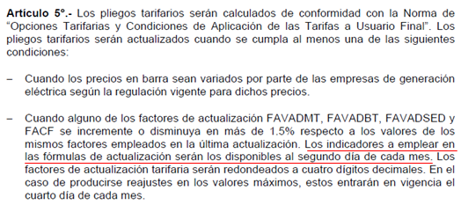
Reajuste al 04/octubre/2012 |  |  |  |  |  | Factor que motiva ajuste.
 |  |  |  |  |  | Factor ajustado en la cadena de costos.
Actividad | Límite | Límite | Límite | Factor |  |  |  | Resolución 057-2012-OS/CD
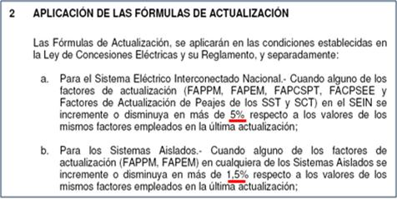
Regulada | Inferior | Superior | Tarifario +/- | aplicable
Generación SEIN | -1.39% | -0.01% | 5% | Ft
Generación Aislada | -0.01% | 0.26% | 1.5% | Ft-1
Transmisión Principal | -5.71% | -1.13% | 5% | Ft
Transmisión Secundaria | -2.26% | -1.15% | 5% | Ft-1
Distribución | -0.11% | 0.40% | 1.5% | Ft
Precio a Nivel Generación | 0.00% |  | 1% | Ft-1
Donde: | Ft = Factor calculado en la presente evaluación
 | Ft-1 = Factor empleado en la última actualización
 | = Factor ratificado en la evaluación del mes anterior
Variación respecto al mes pasado |  |  |  |  |  |  |  |  |  | Resolución 181-2009-OS/CD

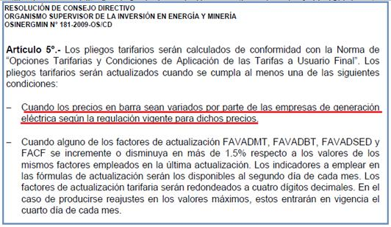
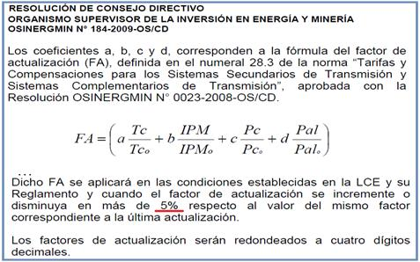
Variable | 04/09/2012 | 04/10/2012 | Variación |  |  |  |  | Resolución 184-2009-OS/CD
IPM | 208.048090 | 208.883339 | 0.40%
TC (S/./US$) | 2.610 | 2.598 | -0.46%
PGN (S/./MMBtu) | 6.504 | 6.474 | -0.46%
FOBCB (US$/tn) | 113.450 | 110.970 | -2.19%
Diesel B5+ISC (S/./gl) - Callao | 9.800 | 10.180 | 3.88%
Residual+ISC (S/./gl.) - Callao | 6.890 | 7.120 | 3.34%
Diesel B5+ISC (S/./gl) - El Milagro | 10.390 | 10.390 | 0.00%
Diesel B5+ISC (S/./gl) - Iquitos | 9.690 | 9.690 | 0.00%
Residual+ISC (S/./gl.) - Iquitos | 7.810 | 7.810 | 0.00%
Diesel B5+ISC (S/./gl) - Cusco | 10.890 | 10.890 | 0.00%
IPCu (ctv.US$/lb) | 362.6375 | 356.7933 | -1.61%
IPAl (US$/tn) | 2110.2592 | 2067.2101 | -2.04%

Por actividad
Precio en Barra-SEIN
Variable | 04/09/2012 | 04/10/2012 | Variación |  | Transmision Principal |  |  |  |  | Distribución
IPM | 208.04809 | 208.883339 | 0.4% |  | Variable | 04/09/2012 | 04/10/2012 | Variación |  | Variable | 04/09/2012 | 04/10/2012 | Variación
TC (S/./US$) | 2.61 | 2.598 | -0.5% |  | IPM | 208.04809 | 208.883339 | 0.4% |  | IPM | 208.04809 | 208.883339 | 0.4%
PGN (S/./MMBtu) | 6.504 | 6.474 | -0.5% |  | TC (S/./US$) | 2.61 | 2.598 | -0.5% |  | TC (S/./US$) | 2.61 | 2.598 | -0.5%
FOBCB (US$/tn) | 113.450 | 110.97 | -2.2% |  | IPCu (ctv.US$/lb) | 362.638 | 356.7933 | -1.6% |  | IPCu (ctv.US$/lb) | 362.638 | 356.79333333 | -1.6%
Diesel 2+ISC (S/./gl) - Callao | 9.8 | 10.18 | 3.9% |  | IPAl (US$/tn) | 2110.259 | 2067.2101 | -2.0% |  | IPAl (US$/tn) | 2110.259 | 2067.2101154 | -2.0%
Residual+ISC (S/./gl.) - Callao | 6.89 | 7.12 | 3.3% |  |  |  |  |  |  | TA Cobre | 0% | 0% | 0.00%
 |  |  |  |  |  |  |  |  |  | TA Aluminio | 0% | 0% | 0.00%
Precio en Barra-Aislados |  |  |  |  | Transmision Secundaria
Variable | 04/09/2012 | 04/10/2012 | Variación |  | Variable | 04/09/2012 | 04/10/2012 | Variación |  | Tasa Arancelaria (TA) para el rubro de Productos Importados (TABBT)
IPM | 208.04809 | 208.883339 | 0.4% |  | IPM | 208.04809 | 208.883339 | 0.4% |  | Variable | 04/09/2012 | 04/10/2012 | Diferencia
TC (S/./US$) | 2.61 | 2.598 | -0.5% |  | TC (S/./US$) | 2.61 | 2.598 | -0.5% |  | Sector 1 | 1.05% | 1.05% | 0.00%
PGN (S/./MMBtu) | 6.504 | 6.474 | -0.5% |  | IPCu (ctv.US$/lb) | 362.638 | 356.79333333 | -1.6% |  | Sector 2 | 1.79% | 1.79% | 0.00%
FOBCB (US$/tn) | 113.45 | 110.97 | -2.2% |  | IPAl (US$/tn) | 2110.259 | 2067.2101154 | -2.0% |  | Sector 3 | 2.08% | 2.08% | 0.00%
Diesel 2+ISC (S/./gl) - El Milagro | 10.39 | 10.39 | 0.0% |  |  |  |  |  |  | Sector 4 | 2.24% | 2.24% | 0.00%
Diesel 2+ISC (S/./gl) - Iquitos | 9.69 | 9.69 | 0.0% |  |  |  |  |  |  | Sector 5 | 1.93% | 1.93% | 0.00%
Residual+ISC (S/./gl.) - Iquitos | 7.81 | 7.81 | 0.0% |  |  |  |  |  |  | Sector Especial | 0.08% | 0.08% | 0.00%
Diesel 2+ISC (S/./gl) - Cusco | 10.89 | 10.89 | 0.0% |  |  |  |  |  | 100% Estado | Prepago | 0.43% | 0.43% | 0.00%
 |  |  |  |  |  |  |  |  |  | Convencional | 0.74% | 0.74% | 0.00%
IMPACTO DEL PRECIO DE LOS COMBUSTIBLES |  |  |  |  |  |  |  |  | 100% Privado | Prepago | 0.43% | 0.43% | 0.00%
Variación respecto al último ajuste |  |  |  |  |  |  |  |  |  | Convencional | 0.74% | 0.74% | 0.00%
Sistema | Punto de venta | Cerrada |  | Cerrada |  | Var. %
 |  | 2012-09-04 |  | 2012-10-04
 |  | Precio + ISC |  | Precio + ISC
 |  | D B5 (S/./gl) | R6 (S/./gl) | D B5 (S/./gl) | R6 (S/./gl) | D B5 (S/./gl) | R6 (S/./gl)
SEIN | Lima (Callao) | 9.8000 | 6.8900 | 10.1800 | 7.1200 | 4% | 3%
Electronorte | Callao | 10.3900 | 0.0000 | 10.3900 | 0.0000 | 0%
Electro Oriente | Iquitos | 9.6900 | 7.8100 | 9.6900 | 7.8100 | 0% | 0%
ELSM, HDN, Seal | Callao | 10.3900 | 0.0000 | 10.3900 | 0.0000 | 0%
Electro Sur Este | Cusco | 10.8900 | 0.0000 | 10.8900 | 0.0000 | 0%

(*) Actualización de Precios de Contratos resultantes de procesos de licitación de suministro: Caso SEIN (Precio de Referencia Diesel)
- Para el caso del SEIN, mediante Oficio GART 541-2012-GART dirigido a Edelnor con fecha 07/08/2012.
- En este oficio, se establecen qué Precio de Referencia del Diesel se utilizará en las fórmulas de reajuste en los contratos (licitaciones)
- En resumen, el precio a utilizarse correspondería al valor del Addendum N° 1 de la lista de Petroperú.
(*) Actualización de Precios en Barra y alineación de criterios: Caso SEIN (Precio de Referencia del Diesel)
- Al 04/08/2012 no existe un precio de referencia del Diesel 2 en la Hoja 1 de la Lista de Precios de Petroperú.
- Se han recibido correos solicitando un precio de referencia del Diesel para la actualización de barra, pese a que su ponderador SEIN es cero.
- A fin de alinear criterios, el precio Diesel a utilizarse en la actualización de barra, correspondería al valor del Addendum N° 1 de la lista de Petro.
(*) Implicancias del ISC del Diesel SEIN y Aislados ante el Nuevo Precio Diesel B5 en la evaluación realizada para el 04/09/2012
- El Precio del Diesel del Addendum 1 y del Addendum 4 tiene otro ISC (distinto al de los fijados incialmente)
- Para efectos de la referencia, se está considerando los impuestos del combustible de referencia (Addendum 1 - SEIN) y (Addendum 4 - Aislados).
- Ello es consistente con la definición prevista para esta variable ISC_D2 en el Cuadro 6 de la Res. de Barra 057-2012-OS/CD:
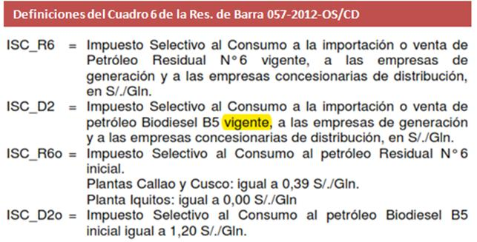

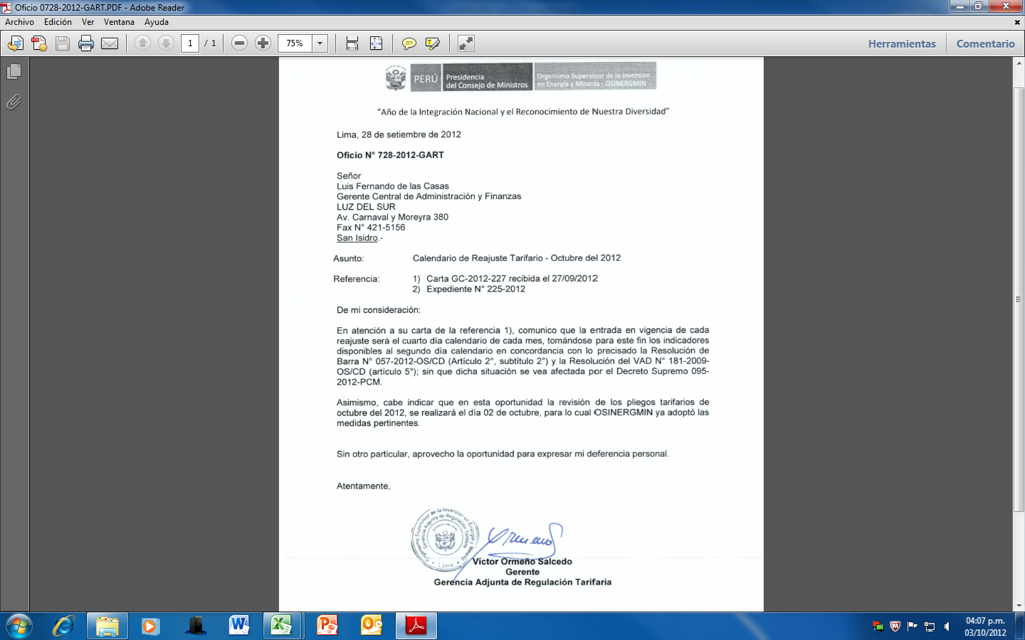
Calendarización del proceso de pliegos tarifarios
- Indicadores disponibles al segundo día calendario de cada mes
- Conformidad de factores y pliegos se da como máximo el segundo día calendario de cada mes
- Sin perjuicio de la entrada en vigencia (dos días calendario más) pues ello no requiere atención pública.

Ley de Procedimiento Administrativo General, Ley N° 27444 – art. 134° y 139°
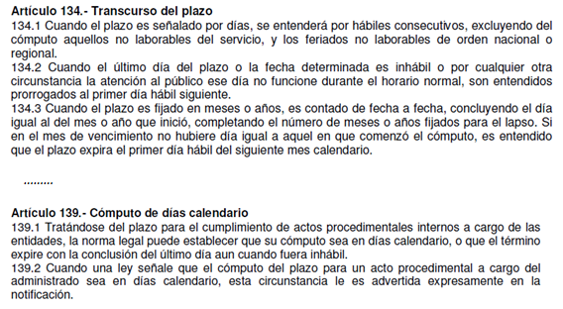

Resolución de Barra N° 057-2012-OS/CD - Artículo 2°, Subtítulo 2.

Resolución del VAD n° 181-2009-OS/CD - Artículo 5°

Factores
Determinación de los Factores de Actualización Tarifaria Aplicables |  |  |  |  |  | Evaluación de los Factores de Actualización Tarifaria |  |  |  |  |  |  |  |  |  |  |  |  |  |  |  |  |  |  |  |  | Evaluación de los Factores de Actualización Tarifaria
Reajuste al 04/octubre/2012 | Ft-1 | Ft |  | Aplicable
Descripción | 4-Sep-12 | 4-Oct-12 | Variación (%) | 4-Oct-12 |  |  |  |  |  |  |  |  |  |  |  |  | Cuadro N° 5 y 6 de Resolución OSINERGMIN N° 057-2012-OS/CD (ponderadores)
A. GENERACIÓN - TARIFAS EN BARRA (Resolución OSINERGMIN N° 057-2012-OS/CD) |  |  |  |  |  | Indicadores Macroeconómicos y Precios de los Combustibles (Parte 1) |  |  |  |  |  |  |  |  |  |  |  | FTC | FPM | FTC | FD2SEIN | FR6SEIN | FPGN | FPMg | FCB |  | Indicadores Macroeconómicos y Precios de los Combustibles (Parte 2)
1. POTENCIA (FAPPM) |  |  |  |  |  | Cuadro N° 6: Resolucion OSINERGMIN Nº 057-2012-OS/CD |  |  |  |  |  |  |  |  |  |  | Sistema | a | b | d | e | f | g | s | cb |  | VARIABLES EN SEIN
Sistema Eléctrico Interconectado Nacional (SEIN) | 0.9926 | 0.9788 | -1.39% | 0.9788 |  | Valores Base al |  |  |  |  |  |  |  |  |  |  | SEIN | 76.36% | 23.64% | 11.83% |  | 2.56% | 85.44% |  | 0.17% |  | Potencia en el SEIN | Actual 04/10/2012 | Anterior 04/05/2012 | Var. %
2. ENERGÍA (FAPEM) |  |  |  |  |  | Sistema | Punto de venta | Bio D2 (S/./gl) | R6 (S/./gl) | PCBo (US$/Ton) | ISC_Bio D2(S/./Galón) | ISC_R6 (S/./Galón) |  |  |  |  | Adinelsa |  |  | 16.06% |  |  |  | 83.94% |  |  | FTCg | 0.9738 | 0.9899 | -1.63% | | a | GENERACIÓN (Resolucion OSINERGMIN Nº 057-2012-OS/CD)
SEIN | 0.9870 | 0.9869 | -0.01% | 0.9869 |  | SEIN | Lima (Callao) | 9.37 | 7.57 | 125.89 | 1.20 | 0.39 |  |  |  |  | Chavimochic |  |  | 16.06% |  |  |  | 83.94% |  |  | FPMg | 0.9951 | 1.0012 | -0.61% | | b |  | Fecha | IPM | TC (S/./US$) | PGN (S/./MMBtu) | FOBCB (US$/tn)
Adinelsa | 0.9891 | 0.9917 | 0.26% | 0.9891 |  | Electronorte | Callao | 9.03 |  |  | 1.20 |  |  |  |  |  | Edelnor |  |  | 16.06% |  |  |  | 83.94% |  |  | Energía en el SEIN |  |  |  |  | Valores Base | Resolucion Base | 209.909211 | 2.668 | 6.5282 | 125.89
Chavimochic | 0.9891 | 0.9917 | 0.26% | 0.9891 |  | Electro Oriente | Iquitos | 9.53 | 7.80 |  | 0.00 | 0.00 |  |  |  |  | Eilhicha |  |  | 16.06% |  |  |  | 83.94% |  | (*) | FTCg | 0.9738 | 0.9899 | -1.63% | | d | Valores Actuales | 2012-09-30 | 208.883339 | 2.598 | 6.474 | 110.97
Edelnor | 0.9891 | 0.9917 | 0.26% | 0.9891 |  | Hidrandina, Seal | Callao | 9.03 |  |  | 1.20 |  |  |  |  | G2 | Electro Oriente |  |  | 9.03% | 5.30% | 78.31% |  | 7.36% |  |  | FD2SEIN | 0.9631 | 0.9896 | -2.68% | | e |  | Variación | -0.49% | -2.62% | -0.83% | -11.85%
Eilhicha | 0.9891 | 0.9917 | 0.26% | 0.9891 |  | Electro Sur Este | Cusco | 9.47 |  |  | 1.20 |  |  |  |  | G4 | Electro Sur Este |  |  | 1.18% | 92.92% |  |  | 5.90% |  |  | FR6SEIN | 0.8945 | 0.9824 | -8.95% | | f
Electro Oriente | 0.9993 | 0.9992 | -0.01% | 0.9993 |  |  |  |  |  |  |  |  |  |  |  |  | Electro Ucayali |  |  | 16.06% |  |  |  | 83.94% |  |  | FPMg | 0.9951 | 1.0012 | -0.61% | | e
Electro Sur Este | 1.0184 | 1.0186 | 0.02% | 1.0184 |  |  |  |  |  |  |  |  |  |  |  |  | Electrocentro |  |  | 16.06% |  |  |  | 83.94% |  |  | FPGN | 0.9917 | 0.9868 | 0.50% | | g |  | Resolución 057-2012-OS/CD

Electro Ucayali | 0.9891 | 0.9917 | 0.26% | 0.9891 |  |  |  | Precios de referencia OSINERGMIN |  | PPVn - Lista Petroperú |  | Los Menores |  | ISC |  | G1 | Electronorte |  |  | 15.02% | 6.90% |  |  | 78.08% |  |  | FCB | 0.8584 | 0.9763 | -12.08% | | cb
Electrocentro | 0.9891 | 0.9917 | 0.26% | 0.9891 |  | Valores Actuales |  | 2012-09-30 |  | 2012-09-26 |  |  |  |  |  | G3 | Hidrandina |  |  | 15.23% | 5.50% |  |  | 79.27% |  |  | VARIABLES EN AISLADOS
Electronorte | 0.9909 | 0.9933 | 0.24% | 0.9909 |  | Sistema | Punto de venta | D2 (S/./gl) | R6 (S/./gl) | D2 (S/./gl) | R6 (S/./gl) | D2 (S/./gl) | R6 (S/./gl) | ISC_D2 (S/./Galón) | ISC_R6 (S/./Galón) | G3 | Seal |  |  | 7.95% | 53.96% |  |  | 38.09% |  |  | Produccion en Aislados | Actual 04/10/2012 | Anterior 04/09/2012 | Var. %
Hidrandina | 0.9905 | 0.9930 | 0.25% | 0.9905 |  | SEIN | Lima (Callao)* | 9.17 | 6.73 | 9.4500 | 6.8900 | 9.1700 | 6.7300 | 1.01 | 0.39 | * | (*) Se requiere su existencia el 01/05/2012 idéntico a Adinelsa - Aislado (no afecto a variación de combustibles). |  |  |  |  |  |  |  |  |  | FTCg | 0.9738 | 0.9783 | -0.46% | | d
Seal | 1.0033 | 1.0045 | 0.12% | 1.0033 | G1 | Electronorte | Callao |  |  | 9.1900 |  | 9.1900 | 0.0000 | 1.20 | 0.00 |  |  |  |  |  |  |  |  |  |  |  | FD2G1 | 1.0156 | 1.0156 | 0.00% | | e
FA_PNG | 1.0000 | 1.0000 | 0.00% | 1.0000 | G2 | Electro Oriente | Iquitos |  |  | 9.6900 | 7.8100 | 9.6900 | 7.8100 | 0.00 | 0.00 |  |  |  |  |  |  |  |  |  |  |  | FD2G2 | 1.0168 | 1.0168 | 0.00% | | e
FIGV (Resoluciones OSINERGMIN N° 182-2009-OS/CD) | 1.1800 | 1.1800 | 0.00% | 1.1800 | G3 | Hidrandina, Seal | Callao |  |  | 9.1900 |  | 9.1900 | 0.0000 | 1.20 | 0.00 |  |  |  |  |  |  |  |  |  |  |  | FD2G3 | 1.0156 | 1.0156 | 0.00% | | e
B1. TRANSMISIÓN PRINCIPAL - PEAJES (Resoluciónes OSINERGMIN N° 057-2012-OS/CD) |  |  |  |  | G4 | Electro Sur Este | Cusco |  |  | 9.8800 |  | 9.8800 | 0.0000 | 1.01 | 0.00 |  |  |  |  |  |  |  |  |  |  |  | FD2G4 | 1.0206 | 1.0206 | 0.00% | | e
SPT de REP | 0.9899 | 0.9738 | -1.63% | 0.9738 |  | * Precio actualizado para el caso del Diesel (SEIN) al 04/08/2012 conforme a los criterios del Oficio GART 541-2012-GART. Para el detalle de los criterios de aplicación (precio + ISC respectivo), ver rango: ResumenIndicadores!B53:I81 |  |  |  |  |  |  |  |  |  |  |  |  |  |  |  |  |  |  |  |  | FR6G2 | 1.0013 | 1.0013 | 0.00% | | f
SPT de Eteselva | 1.1040 | 1.0410 | -5.71% | 1.0410 |  | Indicadores Macroeconómicos de la Transmision (Parte 1) |  |  |  |  |  |  |  |  |  |  |  |  |  |  |  |  |  |  |  |  | FPMg | 0.9951 | 0.9911 | 0.40% | | s
SPT de Antamina | 0.9965 | 0.9850 | -1.15% | 0.9850 |  |  |  | FPMtp | FTCtp | FPCUtp | FPALtp
SPT de San Gabán | 0.9956 | 0.9843 | -1.13% | 0.9843 |  |  |  | l | m | n | o |  |  |  |  |  |  |  |  |  |  |  |  |  |  |  | Indicadores Macroeconómicos de la Transmision (Parte 2)
SPT de Redesur | 0.9899 | 0.9738 | -1.63% | 0.9738 |  |  | SPT de REP | 100.00% |  |  |  |  |  |  |  |  |  |  |  |  |  |  |  |  |  |  | VARIABLES |  |  |  |  | TRANSMISIÓN PRINCIPAL (Resolucion OSINERGMIN Nº 057-2012-OS/CD)
SPT de Transmantaro | 0.9899 | 0.9738 | -1.63% | 0.9738 |  |  | SPT de Eteselva | 28.00% | 29.47% | 41.75% | 0.78% |  | Transmision Secundaria | 0.82189180639 | 1.0904154624 | 1.3414081648 | 0.92256496753 |  |  |  |  |  |  |  |  |  | Transmisión Principal | Actual 04/10/2012 | Anterior 04/05/2012 | Var. % |  |  | Fecha | IPM | TC (S/./US$) | Pcu (ctv. US$/lb) | Pal
SPT de ISA | 0.9899 | 0.9738 | -1.63% | 0.9738 |  |  | SPT de Antamina | 51.35% | 48.38% |  | 0.27% |  |  |  |  |  |  |  |  |  |  |  |  |  |  |  | FPMtp | 0.9951 | 1.0012 | -0.61% | | m | Valores Base | Resolucion Base | 209.909211 | 2.668000 | 271.3500 | 1856.7620
Cargo por Garantía | 0.9899 | 0.9738 | -1.63% | 0.9738 |  |  | SPT de San Gabán | 51.59% | 48.35% |  | 0.06% |  | Cuadro 4.2 FORMULAS DE ACTUALIZACION |  |  |  |  |  |  |  |  |  |  |  |  |  | FTCtp | 0.9738 | 0.9899 | -1.63% | | l | Valores Actuales | 2012-09-30 | 208.883339 | 2.598 | 356.7933 | 2067.2101
B. Actualización de Peajes por Áreas de Demanda (Resolución OSINERG N° 184-2009-OS/CD), BOOT (Res. 058-2012-OS/CD), SCT Transmantaro (076-2011-OS/CD, 121-2011-OS/CD, 059-2012-OS/CD) |  |  |  |  |  |  | SPT de Redesur | 100.00% |  |  |  |  | Área de Demanda | a | b | c | d |  |  |  |  |  |  |  |  |  | FPCUtp | 1.3149 | 1.4183 | -7.29% | | o |  | Variación | -0.49% | -2.62% | 31.49% | 11.33%
Área de Demanda 1 | 1.0378 | 1.0190 | -1.81% | 1.0378 |  |  | SPT de Transmantaro | 100.00% |  |  |  |  | 1 | 0.2596 | 0.6392 | 0.0365 | 0.0647 |  |  |  |  |  |  |  |  |  | FPALtp | 1.1133 | 1.2472 | -10.73% | | n
Área de Demanda 2 | 1.0490 | 1.0345 | -1.38% | 1.0490 |  |  | SPT de ISA | 100.00% |  |  |  |  | 2 | 0.2237 | 0.7146 | 0.0347 | 0.027
Área de Demanda 3 | 1.0372 | 1.0208 | -1.58% | 1.0372 |  |  | Cargo por Garantía | 100.00% |  |  |  |  | 3 | 0.2567 | 0.6654 | 0.0297 | 0.0482
Área de Demanda 4 | 1.0327 | 1.0169 | -1.53% | 1.0327 |  |  |  |  |  |  |  |  | 4 | 0.2527 | 0.6752 | 0.0153 | 0.0568 |  |  |  |  |  |  |  |  |  |  |  |  |  |  | TRANSMISIÓN SECUNDARIA
Área de Demanda 5 | 1.0196 | 1.0046 | -1.47% | 1.0196 |  | Cuadro 5.3.- FORMULAS DE ACTUALIZACION DE LOS SST DE ISA Y REDESUR (BOOT) |  |  |  |  |  |  | 5 | 0.3203 | 0.62 | 0.0244 | 0.0353 |  |  |  |  |  |  |  |  |  | Transmision Secundaria | Actual 04/10/2012 | Anterior 04/05/2012 | Var. % |  | (Resolución OSINERGMIN N° 184-2009-OS/CD)
Área de Demanda 6 | 1.0044 | 0.9883 | -1.60% | 1.0044 |  | Titular | Instalac.BOOT | a | b | c | d |  | 6 | 0.4145 | 0.5192 | 0.0484 | 0.0179 |  |  |  |  |  |  |  |  |  | FTCts | 0.8219 | 0.8355 | -1.63% | | a |  | Fecha | IPM | TC (S/./US$) (*) | Pco (ctv. US$/lb) | Pal
Área de Demanda 7 | 1.0062 | 0.9905 | -1.56% | 1.0062 |  | REDESUR | SST Tacna - Transf. 220/66/10 kV; 50 MVA | 1.0000 |  |  |  |  | 7 | 0.4071 | 0.5306 | 0.0473 | 0.015 |  |  |  |  |  |  |  |  |  | FPMts | 1.0904 | 1.0971 | -0.61% | | b | Valores Base | 2009-03-31 | 191.563075 | 3.161000 | 265.984167 | 2240.72037
Área de Demanda 8 | 1.0335 | 1.0146 | -1.83% | 1.0335 |  | ISA-PERÚ | SST Aguaytía – Pucallpa, S.E. Aguaytía 220/60/10kV, S.E. Pucallpa 138/60/10kV, Reactor 8MVAR | 1.0000 |  |  |  |  | 8 | 0.2694 | 0.6291 | 0.0323 | 0.0692 |  |  |  |  |  |  |  |  |  | FPCUts | 1.3414 | 1.4469 | -7.29% | | c | Valores Actuales | 2012-08-31 | 208.883339 | 2.598000 | 356.79333333 | 2067.2101154
Área de Demanda 9 | 1.0275 | 1.0111 | -1.60% | 1.0275 |  |  |  |  |  |  |  |  | 9 | 0.3016 | 0.6226 | 0.0343 | 0.0415 |  |  |  |  |  |  |  |  |  | FPALts | 0.9226 | 1.0335 | -10.73% | | d |  | Variación | 9.04% | -17.81% | 34.14% | -7.74%
Área de Demanda 10 | 1.0289 | 1.0126 | -1.58% | 1.0289 |  |  |  |  |  |  |  |  | 10 | 0.2715 | 0.6526 | 0.0186 | 0.0573
Área de Demanda 11 | 1.0433 | 1.0289 | -1.38% | 1.0433 |  |  |  |  |  |  |  |  | 11 | 0.2379 | 0.7021 | 0.0297 | 0.0303 |  |  |  |  |  |  |  |  |  |  |  |  |  |  | (*) En el caso de SCT Transmantaro
Área de Demanda 12 | 0.9748 | 0.9555 | -1.98% | 0.9748 |  | Cuadro 5.5.- FORMULAS DE ACTUALIZACION DE LOS SST DE EDEGEL Y CONENHUA |  |  |  |  |  |  | 12 | 0.5304 | 0.3806 | 0.0535 | 0.0355 |  |  |  |  |  |  |  |  |  |  |  |  |  |  | Valores Base de la Fórmula de Actualización en la Res. 076-2011-OS/CD, modificados mediante Res. 121-2011-OS/CD.
Área de Demanda 13 | 1.0371 | 1.0213 | -1.52% | 1.0371 |  | Titular | Instalaciones | a | b | c | d |  | 13 | 0.2546 | 0.6736 | 0.027 | 0.0448
Área de Demanda 14 | 1.0617 | 1.0461 | -1.47% | 1.0617 |  | EDEGEL | SST Celda de Transformación 220 kV - S.E. Cajamarquilla | 0.5929 | 0.4071 |  |  |  | 14 | 0.1973 | 0.7278 | 0.0508 | 0.0241
Área de Demanda 15 | 1.0066 | 0.9839 | -2.26% | 1.0066 |  | CONENHUA | SST LT Trujillo Norte - Cajamarca Norte 60 kV, Transformador 220/60/10 kV S.E. Cajamarca Norte | 0.3988 | 0.475 | 0.1159 | 0.0103 |  | 15 | 0.3143 | 0.5519 | 0.0007 | 0.1331
Instalaciones BOOT - Redesur | 0.8355 | 0.8219 | -1.63% | 0.8355
Instalaciones BOOT - ISA Peru | 0.8355 | 0.8219 | -1.63% | 0.8355 |  | Valores Base en Res. 076-2011-OS/CD, Res. 059-2012-OS/CD. Fórmula de Actualización en Res. 121-2011-OS/CD.
Otras Instalaciones- Edegel | 0.9420 | 0.9312 | -1.15% | 0.9420 |  | Titular | Instalaciones | a | b | c | d
Otras Instalaciones- Conenhua | 1.0326 | 1.0107 | -2.12% | 1.0326 |  | SCT de Transmantaro | Línea Independencia-Ica | 1
SCT de Transmantaro (Linea Independencia - Ica) | 0.8355 | 0.8219 | -1.63% | 0.8355
C.1 DISTRIBUCIÓN - VAD Y CARGOS FIJOS (Resolución OSINERG N° 182-2009-OS/CD)
1. VALOR AGREGADO DE DISTRIBUCIÓN EN MT (FAVADMT) |  |  |  |  |  | Indicadores Macroeconómicos de la Distribucion (Parte 1) |  |  |  |  |  |  |  |  |  |  |  |  |  |  |  |  |  |  |  |  | Indicadores Macroeconómicos de la Distribucion (Parte 2)
a) Sector 1 | 0.9775 | 0.9777 | 0.02% | 0.9777 |  | Factores Resolución 181-2009 OS/CD y 234-2010 OS/CD |  |  |  |  |  |  | SER
b) Sector 2 | 1.0045 | 1.0060 | 0.15% | 1.0060 |  |  | Sector 1 | Sector 2 | Sector 3 | Sector 4 | Sector 5 | Sector Especial | 100% Estado |  | 100% Empresa |  |  |  |  |  |  |  |  |  |  |  | DISTRIBUCIÓN (Resoluciones OSINERG N° 181-2009-OS/CD ) |  |  |  |  | DISTRIBUCIÓN (Resoluciones OSINERGMIN N° 181-2009-OS/CD ) |  |  |  |  |  | Tasa de Arancel
c) Sector 3 | 1.0032 | 1.0022 | -0.10% | 1.0022 |  | Ponderadores |  |  |  |  |  |  | Prepago | Convencional | Prepago | Convencional |  |  |  |  |  |  |  |  |  |  |  | Actual 04/10/2012 | Anterior 04/09/2012 | Var. % |  |  | Fecha | IPM | TC (S/./US$) | IPCu (ctv.US$/lb) | IPAl (US$/tn) | Cobre | Aluminio
d) Sector 4 | 1.0009 | 1.0025 | 0.16% | 1.0025 |  | AMT | 0.7697 | 0.8572 | 0.7534 | 0.8365 | 0.8609 | 0.8802 | 0.8242 | 0.8272 | 0.8242 | 0.8272 |  |  |  |  |  |  |  |  |  |  | TC / TC0 | 0.8269 | 0.8307 | -0.46% |  | Valores Base | 2008-12-31 | 198.540960 | 3.142 | 315.510 | 2579.320 | 9.00% | 0.00%
e) Sector 5 | 1.0060 | 1.0077 | 0.17% | 1.0077 |  | BMT | 0.0675 | 0.0284 | 0.0253 | 0.064 | 0.0363 | 0.0374 | 0.0454 | 0.0446 | 0.0454 | 0.0446 |  |  |  |  |  |  |  |  |  |  | IPM / IPM0 | 1.0521 | 1.0479 | 0.40% |  | Valores Actuales | 2012-08-31 | 208.883339 | 2.598 | 356.793 | 2067.210 | 0.00% | 0.00%
f) Sector Especial | 1.0132 | 1.0153 | 0.21% | 1.0153 |  | CMT | 0.0216 | 0.025 | 0.2153 | 0.0183 | 0.0198 | 0.0193 | 0.0078 | 0.0077 | 0.0078 | 0.0077 |  |  |  |  |  |  |  |  |  |  | IPCu / IPCu0 | 1.1308 | 1.1494 | -1.61% |  |  | Variación | 5.21% | -17.31% | 13.08% | -19.85% | -25.00% | -100.00%
g) VAD SER 100 Estado Prepago | 0.9915 | 0.9926 | 0.11% | 0.9926 |  | DMT | 0.1412 | 0.0894 | 0.006 | 0.0812 | 0.083 | 0.0631 | 0.1226 | 0.1205 | 0.1226 | 0.1205 |  |  |  |  |  |  |  |  |  |  | D / D0 Cubre | 0.7586 | 0.7621 | -0.46%
h) VAD SER 100 Estado Convencional | 0.9925 | 0.9936 | 0.11% | 0.9936 |  | ABT | 0.7878 | 0.8191 | 0.7891 | 0.7661 | 0.7565 | 0.715 | 0.7038 | 0.7606 | 0.7038 | 0.7606 |  |  |  |  |  |  |  |  |  |  | IPAl / IPAl0 | 0.8015 | 0.8190 | -2.14% |  | Cargo Comercial del Servicio Prepago (Resolución N° 442-2006-OS/CD) (*)
i) VAD SER 100 Empresa Prepago | 0.9915 | 0.9926 | 0.11% | 0.9926 |  | BBT | 0.085 | 0.0842 | 0.0829 | 0.1235 | 0.1203 | 0.1812 | 0.2278 | 0.1577 | 0.2278 | 0.1577 |  |  |  |  |  |  |  |  |  |  | D / D0 Aluminio | 0.8269 | 0.8307 | -0.46% |  |  | Fecha | IPM
j) VAD SER 100 Empresa Convencional | 0.9925 | 0.9936 | 0.11% | 0.9936 |  | CBT | 0.0087 | 0.0182 | 0.0194 | 0.0105 | 0.0131 | 0.0868 | 0.0281 | 0.0336 | 0.0281 | 0.0336 |  |  |  |  |  |  |  |  |  |  |  |  |  |  |  | Valores Base | 2006-10-04 | 172.301372
2. VALOR AGREGADO DE DISTRIBUCIÓN EN BT (FAVADBT) |  |  |  |  |  | DBT | 0.1185 | 0.0785 | 0.1086 | 0.0999 | 0.1101 | 0.017 | 0.0403 | 0.0481 | 0.0403 | 0.0481 |  |  |  |  |  |  |  |  |  |  |  |  |  |  |  | Valores Actuales | 28 del mes anterior | 208.048090
a) Sector 1 | 0.9839 | 0.9848 | 0.09% | 0.9848 |  | ASED | 0.7496 | 0.6661 | 0.682 | 0.6374 | 0.6168 | 0.5794 | 0.625 | 0.6345 | 0.625 | 0.6345 |  |  |  |  |  |  |  |  |  |  |  |  |  |  |  |  | Variación | 20.75%
b) Sector 2 | 0.9970 | 0.9984 | 0.14% | 0.9984 |  | BSED | 0.1776 | 0.2346 | 0.2179 | 0.3556 | 0.3748 | 0.2811 | 0.3668 | 0.3575 | 0.3668 | 0.3575 |  |  |  |  |  |  |  |  |  |  | Cargo Comercial del Servicio Prepago (Resolución N° 442-2006-OS/CD) |  |  |  |  | (*) El IPM del 28 del mes anterior a las tarifas del 01/05/2012
c) Sector 3 | 0.9859 | 0.9867 | 0.08% | 0.9867 |  | CSED | 0.0728 | 0.0993 | 0.1001 | 0.007 | 0.0084 | 0.1395 | 0.0082 | 0.008 | 0.0082 | 0.008 |  |  |  |  |  |  |  |  |  |  |  | Actual 04/10/2012 | Anterior 04/09/2012 | Var. % |  | corresponde al IPM publicado el 01/04/2012 (IPM Marzo 2012)
d) Sector 4 | 0.9814 | 0.9822 | 0.08% | 0.9822 |  | DSED | 0.0000 | 0.0000 | 0.0000 | 0.0000 | 0.0000 | 0.0000 | 0.0000 | 0.0000 | 0.0000 | 0.0000 |  |  |  |  |  |  |  |  |  |  | IPM / IPM0 | 1.2075 | 1.2046 | 0.24%
e) Sector 5 | 0.9780 | 0.9787 | 0.07% | 0.9787 |  | FTC x FTA, MT | 0.8269 | 0.8269 | 0.8269 | 0.8269 | 0.8269 | 0.8269 | 0.8269 | 0.8269 | 0.8269 | 0.8269
f) Sector Especial | 0.9873 | 0.9877 | 0.04% | 0.9877 |  | FTC x FTA, BT | 0.8355 | 0.8417 | 0.8441 | 0.8454 | 0.8428 | 0.8276 | 0.8304 | 0.8330 | 0.8304 | 0.8330
g) VAD SER 100 Estado Prepago | 0.9783 | 0.9792 | 0.09% | 0.9792 |  | FTC x FTA, SED | 0.8269 | 0.8269 | 0.8269 | 0.8269 | 0.8269 | 0.8269 | 0.8269 | 0.8269 | 0.8269 | 0.8269
h) VAD SER 100 Estado Convencional | 0.9897 | 0.9908 | 0.11% | 0.9908 |  | MT
i) VAD SER 100 Empresa Prepago | 0.9783 | 0.9792 | 0.09% | 0.9792 |  | TC / TC0 | 0.8269 | 0.8269 | 0.8269 | 0.8269 | 0.8269 | 0.8269 | 0.8269 | 0.8269 | 0.8269 | 0.8269
j) VAD SER 100 Empresa Convencional | 0.9897 | 0.9908 | 0.11% | 0.9908 |  | IPM / IPM0 | 1.0521 | 1.0521 | 1.0521 | 1.0521 | 1.0521 | 1.0521 | 1.0521 | 1.0521 | 1.0521 | 1.0521
2. VALOR AGREGADO DE DISTRIBUCIÓN EN SUBESTACIONES MT/BT (FASED) |  |  |  |  |  | D / Do MT | 0.8269 | 0.8269 | 0.8269 | 0.8269 | 0.8269 | 0.8269 | 0.8269 | 0.8269 | 0.8269 | 0.8269
a) Sector 1 | 0.9968 | 0.9980 | 0.12% | 0.9980 |  | IPcu/IPcuo*Dcu/Dcuo | 0.8578 | 0.8578 | 0.8578 | 0.8578 | 0.8578 | 0.8578 | 0.8578 | 0.8578 | 0.8578 | 0.8578
b) Sector 2 | 0.9799 | 0.9800 | 0.01% | 0.9800 |  | IPAl/IPAlo*Dcu/Dcuo | 0.6627 | 0.6627 | 0.6627 | 0.6627 | 0.6627 | 0.6627 | 0.6627 | 0.6627 | 0.6627 | 0.6627
c) Sector 3 | 0.9833 | 0.9836 | 0.03% | 0.9836 |  | BT
d) Sector 4 | 0.9694 | 0.9706 | 0.12% | 0.9706 |  | TC / TC0 | 0.8269 | 0.8269 | 0.8269 | 0.8269 | 0.8269 | 0.8269 | 0.8269 | 0.8269 | 0.8269 | 0.8269
e) Sector 5 | 0.9650 | 0.9660 | 0.10% | 0.9660 |  | IPM / IPM0 | 1.0521 | 1.0521 | 1.0521 | 1.0521 | 1.0521 | 1.0521 | 1.0521 | 1.0521 | 1.0521 | 1.0521
f) Sector Especial | 0.9628 | 0.9617 | -0.11% | 0.9617 |  | D / Do BT | 0.8226 | 0.8197 | 0.8185 | 0.8179 | 0.8191 | 0.8265 | 0.8251 | 0.8238 | 0.8251 | 0.8238
g) VAD SER 100 Estado Prepago | 0.9668 | 0.9679 | 0.11% | 0.9679 |  | IPcu/IPcuo*Dcu/Dcuo | 0.8578 | 0.8578 | 0.8578 | 0.8578 | 0.8578 | 0.8578 | 0.8578 | 0.8578 | 0.8578 | 0.8578
h) VAD SER 100 Estado Convencional | 0.9689 | 0.9700 | 0.11% | 0.9700 |  | IPAl/IPAlo*Dcu/Dcuo | 0.6627 | 0.6627 | 0.6627 | 0.6627 | 0.6627 | 0.6627 | 0.6627 | 0.6627 | 0.6627 | 0.6627 |  |  |  |  |  |  |  |  |  |  | CONEXIÓN y MANTENIMIENTO |  |  | D= TC (1+0%)
i) VAD SER 100 Empresa Prepago | 0.9668 | 0.9679 | 0.11% | 0.9679 |  | SED |  |  |  |  |  |  |  |  |  |  |  |  |  |  |  |  |  |  |  |  | Fecha | TC | IPM | D | IPCu | Dcu | IPAl | Dal
j) VAD SER 100 Empresa Convencional | 0.9689 | 0.9700 | 0.11% | 0.9700 |  | TC / TC0 | 0.8269 | 0.8269 | 0.8269 | 0.8269 | 0.8269 | 0.8269 | 0.8269 | 0.8269 | 0.8269 | 0.8269 |  |  |  |  |  |  |  |  |  |  | Base | 2.788 | 193.596414 | 2.788 | 313.90 | 3.04 | 2060.02 | 2.79
3. CARGOS FIJOS | 1.0479 | 1.0521 | 0.40% | 1.0521 |  | IPM / IPM0 | 1.0521 | 1.0521 | 1.0521 | 1.0521 | 1.0521 | 1.0521 | 1.0521 | 1.0521 | 1.0521 | 1.0521 |  |  |  |  |  |  |  |  |  |  | 31/08/2012 | 2.598 | 208.883339 | 2.598 | 356.79333333 | 2.60 | 2067.2101154 | 2.60
4. ENERGÍA REACTIVA (FACER) | 0.8307 | 0.8269 | -0.46% | 0.8269 |  | D / Do SED | 0.8269 | 0.8269 | 0.8269 | 0.8269 | 0.8269 | 0.8269 | 0.8269 | 0.8269 | 0.8269 | 0.8269 |  |  |  |  |  |  |  |  |  |  | Actual 04/10/2012 | 0.9319 | 1.0790 | 0.9319 | 1.1366 | 0.8549 | 1.0035 | 0.9319
FACCSP (Cargo Comercial del Servicio Prepago) Res. 442-2006-OS/CD | 1.2046 | 1.2075 | 0.24% | 1.2075 |  | IPcu/IPcuo*Dcu/Dcuo | 0.8578 | 0.8578 | 0.8578 | 0.8578 | 0.8578 | 0.8578 | 0.8578 | 0.8578 | 0.8578 | 0.8578 |  |  |  |  |  |  |  |  |  |  | Anterior 04/09/2012 | 0.9362 | 1.0746 | 0.9362 | 1.1553 | 0.8589 | 1.0254 | 0.9362
C.2 DISTRIBUCIÓN - PRESUPUESTOS DE CONEXIÓN - Resolución OSINERGMIN Nº 153-2011-OS/CD |  |  |  |  |  | IPAl/IPAlo*Dcu/Dcuo | 0.6627 | 0.6627 | 0.6627 | 0.6627 | 0.6627 | 0.6627 | 0.6627 | 0.6627 | 0.6627 | 0.6627 |  |  |  |  |  |  |  |  |  |  | Var. % | -0.46% | 0.40% | -0.46% | -1.61% | -0.46% | -2.14% | -0.46%
1. PRESUPUESTOS Y CARGOS DE REPOSICIÓN DE LA CONEXIÓN
Para conexiones |  |  |  |  |  | Tasa Arancelaria (TA) para el rubro de Productos Importados del Mes |  |  |  |  |  |  |  |  |  |  |  |  |  |  |  |  |  |  |  |  | Ponderadores de la conexión
a) Conexiones en Baja Tensión - C1/C2 | 0.9849 | 0.9808 | -0.42% | 0.9808 |  | TABMT | 0.00% | 0.00% | 0.00% | 0.00% | 0.00% | 0.00% | 0.00% | 0.00% | 0.00% | 0.00% |  |  |  |  |  |  |  |  |  |  | Descripción | FAPC(x) | Tipo de Conexión | APC | BPC | CPC | DPC
b) Conexiones en Baja Tensión - C3/C4 | 0.9922 | 0.9860 | -0.62% | 0.9860 |  | TABBT | 1.05% | 1.79% | 2.08% | 2.24% | 1.93% | 0.08% | 0.43% | 0.74% | 0.43% | 0.74% |  |  |  |  |  |  |  |  |  |  | Conexiones en Baja Tensión - C1/C2 | FAPC(1) | C1/C2 | 0.30 | 0.56 | 0.12 | 0.02
c) Conexiones Básicas en Media Tensión (PMI y Celda) - C5 | 0.9597 | 0.9569 | -0.29% | 0.9569 |  | TABSED | 0.00% | 0.00% | 0.00% | 0.00% | 0.00% | 0.00% | 0.00% | 0.00% | 0.00% | 0.00% |  |  |  |  |  |  |  |  |  |  | Conexiones en Baja Tensión - C3/C4 | FAPC(2) | C3/C4 | 0.31 | 0.42 | 0.21 | 0.06
d) Otros Elementos Electromecánicos en Media Tensión - C5 | 1.0075 | 1.0016 | -0.59% | 1.0016 |  | 1+TA |  |  |  |  |  |  |  |  |  |  |  |  |  |  |  |  |  |  |  |  | Conexiones Básicas en Media Tensión (PMI y Celda) - C5 | FAPC(3) | C5 | 0.17 | 0.83 | 0.00 | 0.00
e) Vereda, Murete, Mástil y Protección de Estructuras - C1/C2/C3/C4/C5 | 1.0746 | 1.0790 | 0.41% | 1.0790 |  | TABMT | 1.0000 | 1.0000 | 1.0000 | 1.0000 | 1.0000 | 1.0000 | 1.0000 | 1.0000 | 1.0000 | 1.0000 |  |  |  |  |  |  |  |  |  |  | Otros Elementos Electromecánicos en Media Tensión - C5 | FAPC(4) | C5 | 0.39 | 0.30 | 0.31 | 0.00
Para cambio a conexión prepago |  |  |  |  |  | TABBT | 1.0105 | 1.0179 | 1.0208 | 1.0224 | 1.0193 | 1.0008 | 1.0043 | 1.0074 | 1.0043 | 1.0074 |  |  |  |  |  |  |  |  |  |  | Vereda, Murete, Mástil y Protección de Estructuras - C1/C2/C3/C4/C5 | FAPC(5) | C1/C2/C3/C4/C5 | 1.00 | 0.00 | 0.00 | 0.00
a) Conexiones en Baja Tensión - C1/C2 | 0.9768 | 0.9727 | -0.42% | 0.9727 |  | TABSED | 1.0000 | 1.0000 | 1.0000 | 1.0000 | 1.0000 | 1.0000 | 1.0000 | 1.0000 | 1.0000 | 1.0000 |  |  |  |  |  |  |  |  |  |  | Conexiones en Baja Tensión - C1/C2 | FAPC(6) | C1/C2 | 0.25 | 0.63 | 0.10 | 0.02
Para costos por metro de cable |  |  |  |  |  | Tasa Arancelaria (TA) para el rubro de Productos Importados Inicial (Resolucion OSINERGMIN N° 181-2009-OS/CD Y 234-2010 OS/CD) |  |  |  |  |  |  |  |  |  |  |  |  |  |  |  |  |  |  |  |  | Conexiones en Baja Tensión - C1/C2 | FAPC(7) | C1/C2 | 0.26 | 0.00 | 0.74 | 0.00
a) Conexiones en Baja Tensión - C1/C2 | 1.0136 | 0.9996 | -1.38% | 0.9996 |  | TABMT | 0.00% | 0.00% | 0.00% | 0.00% | 0.00% | 0.00% | 0.00% | 0.00% | 0.00% | 0.00%
2. MANTENIMIENTO DE LA CONEXIÓN |  |  |  |  |  | TABBT | 1.57% | 2.68% | 3.13% | 3.36% | 2.89% | 0.13% | 0.65% | 1.12% | 0.65% | 1.12%
a) Conexiones en Baja Tensión - C1/C2 | 1.0580 | 1.0613 | 0.31% | 1.0613 |  | TABSED | 0.00% | 0.00% | 0.00% | 0.00% | 0.00% | 0.00% | 0.00% | 0.00% | 0.00% | 0.00%
b) Conexiones en Baja y Media Tensión (PMI y Celda) - C3/C4/C5 | 1.0663 | 1.0701 | 0.36% | 1.0701 |  | 1+TA |  |  |  |  |  |  |  |  |  |  |  |  |  |  |  |  |  |  |  |  | Ponderadores del mantenimiento
C.3. DISTRIBUCIÓN - CORTE Y RECONEXIÓN (FAIM) - Resolución OSINERGMIN Nº 159-2011-OS/CD |  |  |  |  |  | TABMT | 1.0000 | 1.0000 | 1.0000 | 1.0000 | 1.0000 | 1.0000 | 1.0000 | 1.0000 | 1.0000 | 1.0000 |  |  |  |  |  |  |  |  |  |  | Descripción | FACM(x) | Tipo de Conexión | ACM | BCM | CCM | DCM
a) Corte y Reconexión | 1.0453 | 1.0495 | 0.40% | 1.0495 |  | TABBT | 1.0157 | 1.0268 | 1.0313 | 1.0336 | 1.0289 | 1.0013 | 1.0065 | 1.0112 | 1.0065 | 1.0112 |  |  |  |  |  |  |  |  |  |  | Conexiones Aéreas, Subterráneas, Subterráneas Múltiples y Mixtas en Baja Tensión | FACM(1) | C1/C2 | 0.88 | 0.12 | 0.00 | 0.00
 |  |  |  |  |  | TABSED | 1.0000 | 1.0000 | 1.0000 | 1.0000 | 1.0000 | 1.0000 | 1.0000 | 1.0000 | 1.0000 | 1.0000 |  |  |  |  |  |  |  |  |  |  | Conexiones Aéreas, Mixtas y Subterráneas en Baja Tensión Conexiones en Media Tensión (PMI y Celda) | FACM(2) | C3/C4/C5 | 0.94 | 0.06 | 0.00 | 0.00
 |  | Factor que motiva ajuste
 |  |  | Factor ajustado en la cadena de costos

 |  |  |  |  |  |  |  |  |  |  |  |  |  |  |  |  |  |  |  |  |  |  |  |  |  |  | CORTE Y RECONEXIÓN - Resolución OSINERGMIN Nº 159-2011-OS/CD
 |  |  |  |  |  |  |  |  |  |  |  |  |  |  |  |  |  |  |  |  |  |  |  |  |  |  | Fecha | IPM
 |  |  |  |  |  |  |  |  |  |  |  |  |  |  |  |  |  |  |  |  |  |  |  |  |  |  | Base | 199.0378
 |  |  |  |  |  |  |  |  |  |  |  |  |  |  |  |  |  |  |  |  |  |  |  |  |  |  | 31/08/2012 | 208.883339
 |  |  |  |  |  |  |  |  |  |  |  |  |  |  |  |  |  |  |  |  |  |  |  |  |  |  | Actual 04/10/2012 | 1.0495
 |  |  |  |  |  |  |  |  |  |  |  |  |  |  |  |  |  |  |  |  |  |  |  |  |  |  | Anterior 04/09/2012 | 1.0453
 |  |  |  |  |  |  |  |  |  |  |  |  |  |  |  |  |  |  |  |  |  |  |  |  |  |  | Var. % | 0.40%

PCSPT
PEAJES DE CONEXIÓN A LOS SISTEMAS DE TRANSMISIÓN


 | PEAJE DE CONEXIÓN AL SISTEMA PRINCIPAL DE TRANSMISIÓN
 | Resoluciones OSINERGMIN Nº 057-2012-OS/CD, Res. 115-2012-OS/CD, Res 169-2012-OS/CD (factor "p" Ago 2012)
 | Actualizado al 04/octubre/2012
 | Sistema de Transmisión |  | PCSPT + PTSGT (S/./kW-mes)
 |  |  | Base | FAPCSPT | Actualizado
 | SPT de REP |  | 0.89 | 0.9738 | 0.87
 | SPT de San Gabán |  | 0.01 | 0.9843 | 0.01
 | SPT de Antamina |  | 0.01 | 0.9850 | 0.01
 | SPT de Eteselva |  | 0.12 | 1.0410 | 0.12
 | SPT de Redesur |  | 0.55 | 0.9738 | 0.54
 | SPT de Transmantaro |  | 1.86 | 0.9738 | 1.81
 | SPT de ISA |  | 0.38 | 0.9738 | 0.37
 | Cargo Unitario por Compensación por Seguridad de Suministro (*) |  | 0.20 | 0.9788 | 0.20
 | Cargo Unitario por CVOA-CMg (*) |  | 2.01 | 1.0972 | 2.21
 | Cargo Unitario por CVOA-RSC (*) |  | 0.00 | 0.0000 | 0.00
 | Cargo por Prima (*) | Cogeneración Paramonga | 0.02 | 0.0000 | 0.00
 |  | C.H. Santa Cruz II | 0.03 | 1.0000 | 0.03
 |  | C.H. Santa Cruz I | 0.02 | 1.0000 | 0.02
 |  | C.H. Poechos 2 | 0.04 | 1.2500 | 0.05
 |  | C.H. Roncador | 0.02 | 0.0000 | 0.00
 |  | C.H. Carhuaquero IV | 0.12 | 1.0000 | 0.12
 |  | C.H. Caña Brava | 0.03 | 1.0000 | 0.03
 |  | C.H. La Joya | 0.03 | 2.3333 | 0.07
 |  | C.T. Huaycoloro | 0.14 | 0.9286 | 0.13
 |  | C. H. Purmacana | 0.01 | 0.0000 | 0.00
 |  | C.H. Huasahuasi I | 0.05 | 0.8000 | 0.04
 |  | C.H. Huasahuasi II | 0.05 | 0.8000 | 0.04
 |  | C.H. Nuevo Imperial | 0.03 | 0.6667 | 0.02
 | Cargo Unitario por Generación Adicional | Usuarios Regulados | 1.45 | 0.9724 | 1.41
 | Línea Chilca -Zapallal (Tramos 1 y 2) |  | 0.38 | 0.9738 | 0.37
 | Líneas Carhuamayo - Cajamarca 220 kV (Tramos 1, 2, 3 y4) y SVC-Cajamarca |  | 0.67 | 0.9738 | 0.65
 |  |  | 9.12 |  | 9.12 |  |  |  |  | http://www2.osinerg.gob.pe/PreciosReferencia/pdf/2010/Diciembre/Potencia_Efectiva_Unidades_Duales(DP).PDF
 | (*) Valores que dependen de la variable "p" la cual se actualiza trimestralmente.

 | PEAJE TOTAL ACUMULADO EN MT POR ÁREA DE DEMANDA (ctm. S/./kWh)
 | Resolución OSINERGMIN Nº 184-2009-OS/CD modificado por R.279-2009 - Cuadro 4.1. Incluye Res. 059-2012-OS/CD, Res. 130-2012-OS/CD y Fe de Erratas del 28.06.2012, Res. 148-2012-OS/CD, Res 169-2012-OS/CD (PUC Ago 2012)
 | Actualizado al 04/octubre/2012
 | Área Demanda | Base | FA | Actualizado | DISTRIBUIDORAS | GENERADORAS
 | 1 | 1.1954 |  | 1.3713 | ADIL, ELNO | ELP, REP
 | 2 | 1.778 |  | 1.4172 | ADIL, ELN | REP, DEPO
 | 3 | 1.0618 |  | 1.1317 | CHAV, ELNM | ETEN, REP
 | 4 | 4.6643 |  | 4.3726 | ELOR | GSMA
 | 5 | 2.1623 |  | 2.3927 | ADIL, ELC, ELP | REP, CAND, CONE, ELAN
 | 6 | 1.2289 |  | 1.6804 | ADIL, EDLN, ELNM | REP, CAHU
 | 7 | 1.3704 |  | 1.5433 | EDCA, LDS | REP
 | 8 | 2.0295 |  | 2.1752 | ADIL, COEL, ELSM, SEAL | ISA, REP
 | 9 | 1.3045 |  | 1.0256 | ELS, SEAL | CONE, EGAS, REP
 | 10 | 1.6647 |  | 1.7983 | ELSE | EGEM, REP
 | 11 | 1.7064 |  | 2.1702 | ELPU | REP
 | 12 | 1.1435 |  | 1.7754 | ELS | ENER, SOUT
 | 13 | 1.0654 |  | 0.9367 | ELS | EGES
 | 14 | 0.8695 |  | 0.8848 | ELUC
 | 15 | 0.0625 |  | 0.0640 |  | REP

 | PEAJE TOTAL ACUMULADO EN MT POR ÁREA DE DEMANDA (ctm. S/./kWh) |  |  |  |  | (Art. 1ro.) | (Art. 2do.) | (Art. 1ro +2do.)
 | Área de | Titular |  | Acumulado en MT | Factor | Acumulado MT | Acumulado MT | Acumulado MT
 | Demanda |  |  | Ctm. S/./kWh | de Actualización | Actualizado |  | Actualizado
 | 1 | ADINELSA |  | 0.1158 | 1.0378 | 0.1202 | (0.0020) | 0.1182
 |  | ELECTRONOROESTE |  | 0.9682 | 1.0378 | 1.0048 | (0.1055) | 0.8993
 |  | ELECTROPERÚ |  | 0.0152 | 1.0378 | 0.0158 | (0.0003) | 0.0155
 |  | REP |  | 0.2970 | 1.0378 | 0.3082 | 0.0301 | 0.3383
 |  | TOTAL ÁREA |  | 1.3962 |  | 1.4490 | (0.0777) | 1.3713
 | 2 | ADINELSA |  | 0.2919 | 1.0490 | 0.3062 | (0.0139) | 0.2923
 |  | DEPOLTI |  | 0.3584 | 1.0490 | 0.3760 | (0.0139) | 0.3621
 |  | ELECTRONORTE |  | 0.8623 | 1.0490 | 0.9046 | (0.1670) | 0.7376
 |  | REP |  | 0.0252 | 1.0490 | 0.0264 | (0.0012) | 0.0252
 |  | TOTAL ÁREA |  | 1.5378 |  | 1.6132 | (0.1960) | 1.4172
 | 3 | CHAVIMOCHIC |  | 0.0082 | 1.0372 | 0.0085 | (0.0003) | 0.0082
 |  | ETENORTE |  | 0.0460 | 1.0372 | 0.0477 | (0.0026) | 0.0451
 |  | HIDRANDINA |  | 0.9940 | 1.0372 | 1.0310 | (0.1028) | 0.9282
 |  | REP |  | 0.1258 | 1.0372 | 0.1305 | 0.0197 | 0.1502
 |  | TOTAL ÁREA |  | 1.1740 |  | 1.2177 | (0.0860) | 1.1317
 | 4 | ELECTRO ORIENTE |  | 3.8149 | 1.0327 | 3.9396 | 0.5173 | 4.4569
 |  | GOB. REG. SAN MARTIN |  | 0.0000 | 1.0327 | 0.0000 | (0.0843) | (0.0843)
 |  | TOTAL ÁREA |  | 3.8149 |  | 3.9396 | 0.4330 | 4.3726
 | 5 | ADINELSA |  | 0.0799 | 1.0196 | 0.0815 | 0.0047 | 0.0862
 |  | CEMENTO ANDINO |  | 0.0133 | 1.0196 | 0.0136 | 0.0006 | 0.0142
 |  | CONENHUA |  | 0.0353 | 1.0196 | 0.0360 | 0.0015 | 0.0375
 |  | ELECTROANDES |  | 1.0663 | 1.0196 | 1.0872 | 0.0475 | 1.1347
 |  | ELECTROCENTRO |  | 1.0902 | 1.0196 | 1.1116 | (0.0841) | 1.0275
 |  | ELECTROPERÚ |  | 0.0101 | 1.0196 | 0.0103 | 0.0004 | 0.0107
 |  | REP |  | 0.0684 | 1.0196 | 0.0697 | 0.0122 | 0.0819
 |  | TOTAL ÁREA |  | 2.3635 |  | 2.4099 | (0.0172) | 2.3927
 | 6 | ADINELSA |  | 0.0013 | 1.0044 | 0.0013 | 0.0000 | 0.0013
 |  | CAHUA |  | 0.0113 | 1.0044 | 0.0113 | (0.0001) | 0.0112
 |  | EDELNOR |  | 1.1443 | 1.0044 | 1.1493 | (0.0465) | 1.1028
 |  | HIDRANDINA |  | 0.0031 | 1.0044 | 0.0031 | 0.0000 | 0.0031
 |  | REP |  | 0.0129 | 1.0044 | 0.0130 | (0.0001) | 0.0129
 |  | REP_AdicRAG |  | 0.0072 | 1.0044 | 0.0072 | (0.0001) | 0.0071
 |  | Resolucion del Peaje Unitario de Compensación (PUC) (*) |  | 0.4920 | 1.1016 | 0.5420 | 0.0000 | 0.5420
 |  | TOTAL ÁREA |  | 1.6721 |  | 1.7272 | (0.0468) | 1.6804
 | 7 | EDECAÑETE |  | 0.0232 | 1.0062 | 0.0233 | (0.0044) | 0.0189
 |  | LUZ DEL SUR |  | 1.0987 | 1.0062 | 1.1055 | (0.1348) | 0.9707
 |  | REP |  | 0.0118 | 1.0062 | 0.0119 | (0.0002) | 0.0117
 |  | Resolucion del Peaje Unitario de Compensación (PUC) (*) |  | 0.4920 | 1.1016 | 0.5420 | 0.0000 | 0.5420
 |  | TOTAL ÁREA |  | 1.6257 |  | 1.6827 | (0.1394) | 1.5433
 | 8 | ADINELSA |  | 0.0029 | 1.0335 | 0.0030 | (0.0001) | 0.0029
 |  | COELVISAC |  | 0.0940 | 1.0335 | 0.0971 | (0.0061) | 0.0910
 |  | ELECTRO SUR MEDIO |  | 0.9611 | 1.0335 | 0.9933 | (0.0677) | 0.9256
 |  | ISA |  | 0.0000 | 1.0335 | 0.0000 | 0.0000 | 0.0000
 |  | REP |  | 0.5249 | 1.0335 | 0.5425 | 0.0125 | 0.5550
 |  | SEAL |  | 0.0078 | 1.0335 | 0.0081 | (0.0004) | 0.0077
 |  | REP_AdicRAG |  | 0.4656 | 1.0335 | 0.4812 | (0.0123) | 0.4689
 |  | SCT de Transmantaro (Linea Independencia - Ica) (*) |  | 0.1935 | 0.8355 | 0.1617 | (0.0376) | 0.1241
 |  | TOTAL ÁREA |  | 2.2498 |  | 2.2869 | (0.1117) | 2.1752
 | 9 | CONENHUA |  | 0.0416 | 1.0275 | 0.0427 | (0.0027) | 0.0400
 |  | EGASA |  | 0.0851 | 1.0275 | 0.0874 | (0.0037) | 0.0837
 |  | ELECTROSUR |  | 0.0069 | 1.0275 | 0.0071 | (0.0002) | 0.0069
 |  | REP |  | 0.0242 | 1.0275 | 0.0249 | (0.0009) | 0.0240
 |  | SEAL |  | 0.9650 | 1.0275 | 0.9915 | (0.1205) | 0.8710
 |  | TOTAL ÁREA |  | 1.1228 |  | 1.1536 | (0.1280) | 1.0256
 | 10 | EGEMSA |  | 0.2187 | 1.0289 | 0.2250 | (0.0196) | 0.2054
 |  | ELECTRO SUR ESTE |  | 1.3214 | 1.0289 | 1.3596 | (0.0290) | 1.3306
 |  | REP |  | 0.2281 | 1.0289 | 0.2347 | 0.0276 | 0.2623
 |  | TOTAL ÁREA |  | 1.7682 |  | 1.8193 | (0.0210) | 1.7983
 | 11 | ELECTRO PUNO |  | 1.0725 | 1.0433 | 1.1189 | 0.0959 | 1.2148
 |  | REP |  | 0.8539 | 1.0433 | 0.8909 | 0.0645 | 0.9554
 |  | TOTAL ÁREA |  | 1.9264 |  | 2.0098 | 0.1604 | 2.1702
 | 12 | ELECTROSUR |  | 1.2042 | 0.9748 | 1.1739 | 0.2104 | 1.3843
 |  | ENERSUR |  | 0.4496 | 0.9748 | 0.4383 | (0.0405) | 0.3978
 |  | SOUTHERN PERÚ |  | 0.0000 | 0.9748 | 0.0000 | (0.0067) | (0.0067)
 |  | TOTAL ÁREA |  | 1.6538 |  | 1.6122 | 0.1632 | 1.7754
 | 13 | EGESUR |  | 0.0089 | 1.0371 | 0.0092 | (0.0001) | 0.0091
 |  | ELECTROSUR |  | 0.9158 | 1.0371 | 0.9498 | (0.0222) | 0.9276
 |  | TOTAL ÁREA |  | 0.9247 |  | 0.9590 | (0.0223) | 0.9367
 | 14 | ELECTRO UCAYALI |  | 0.8470 | 1.0617 | 0.8993 | (0.0145) | 0.8848
 |  | TOTAL ÁREA |  | 0.8470 |  | 0.8993 | (0.0145) | 0.8848
 | 15 | REP |  | 0.0645 | 1.0066 | 0.0649 | (0.0009) | 0.0640
 |  | TOTAL ÁREA |  | 0.0645 |  | 0.0649 | (0.0009) | 0.0640
 | (*) Valores Base en Res. 076-2011-OS/CD, Res. 059-2012-OS/CD. Fórmula de Actualización en Res. 121-2011-OS/CD, Última actualización en Res. 130-2012-OS/CD, Res 169-2012-OS/CD (PUC Ago 2012)
 | PEAJE TOTAL POR ÁREA DE DEMANDA (CPSEE - ctm. S/./kW.h)
 | Resolución OSINERGMIN Nº 184-2009-OS/CD-Cuadro 5.1 (Pag. 227). Incluye Res. Nº 058-2012-OS/CD
 | Actualizado al 04/octubre/2012
 | Sistemas Eléctricos a los que se aplica el cargo | Titular de Transmisión/Barra-Tensión/Sistemas Eléctricos[1]/Instalaciones | Base | FA | Actualizado
 | Tacna, Tomasiri, Yarada y Tarata | SST Tacna (Los Héroes) - Transf. 220/66/10 kV; 50 MVA [2] | 0.4727 | 0.8355 | 0.3949
 | Pucallpa, Campo Verde | SST Aguaytía-Pucallpa, S.E. Aguaytía 220/138/22,9 kV, S.E. Pucallpa 138/60/10 kV, Reactor 8 MVAR | 1.6987 | 0.8355 | 1.4193
 | 1] El cargo CPSEE se aplica únicamente a los sistemas eléctricos indicados y no a toda el Área de Demanda en la que se encuentran.
 | [2] Los cargos correspondientes a estas instalaciones son el resultado de la liquidación anual de los respectivos contratos BOOT.

 | Anexo 6 (Factores de Expansión de Pérdidas Medias Media Tension)
 | Resolución OSINERGMIN Nº 184-2009-OS/CD modificado por R.279-2009 |  |  |  | Factores aplicables para compras en AT (/1)
 | Área de Demanda | FPMdP | FPMdE |  | FPMdP | FPMdE
 | 1 | 1.0277 | 1.0261 |  | 1.02770 | 1.02610
 | 2 | 1.0303 | 1.0262 |  | 1.00625 | 1.00470
 | 3 | 1.0231 | 1.0187 |  | 1.00491 | 1.00414
 | 4 | 1.0163 | 1.0108 |  | 1.01630 | 1.01080
 | 5 | 1.0248 | 1.0224 |  | 1.00619 | 1.00590
 | 6 | 1.0224 | 1.0196 |  | 1.00749 | 1.00661
 | 7 | 1.0266 | 1.027 |  | 1.00696 | 1.00716
 | 8 | 1.0358 | 1.0345 |  | 1.03580 | 1.03450
 | 9 | 1.0327 | 1.0292 |  | 1.00604 | 1.00557
 | 10 | 1.0139 | 1.0127 |  | 1.00446 | 1.00506
 | 11 | 1.0267 | 1.0166 |  | 1.02670 | 1.01660
 | 12 | 1.004 | 1.0043 |  | 1.00400 | 1.00430
 | 13 | 1.0275 | 1.0179 |  | 1.02750 | 1.01790
 | 14 | 1.0148 | 1.0121 |  | 1.01480 | 1.01210
 |  |  |  |  | (/1) Referencia: Ultimo párrafo, Artículo 43 y numeral 19.5 de la Resolución OSINERGMIN 023-2008 OS/CD

 | FPMdP |  |  |  |  | FPMdE
 | a de Demanda | Acumulado en MAT | Acumulado en AT | Acumulado en MT |  | a de Demanda | Acumulado en MAT | Acumulado en AT | Acumulado en MT
 | 1 | 1.0000 | 1.0219 | 1.0277 |  | 1 | 1.0000 | 1.0212 | 1.0261
 | 2 | 1.0010 | 1.0239 | 1.0303 |  | 2 | 1.0007 | 1.0214 | 1.0262
 | 3 | 1.0041 | 1.0181 | 1.0231 |  | 3 | 1.0030 | 1.0145 | 1.0187
 | 4 | 1.0000 | 1.012 | 1.0163 |  | 4 | 1.0000 | 1.008 | 1.0108
 | 5 | 1.0014 | 1.0185 | 1.0248 |  | 5 | 1.0013 | 1.0164 | 1.0224
 | 6 | 1.0011 | 1.0148 | 1.0224 |  | 6 | 1.0010 | 1.0129 | 1.0196
 | 7 | 1.0016 | 1.0195 | 1.0266 |  | 7 | 1.0017 | 1.0197 | 1.027
 | 8 | 1.0000 | 1.0315 | 1.0358 |  | 8 | 1.0000 | 1.0313 | 1.0345
 | 9 | 1.0029 | 1.0265 | 1.0327 |  | 9 | 1.0027 | 1.0235 | 1.0292
 | 10 | 1.0022 | 1.0094 | 1.0139 |  | 10 | 1.0015 | 1.0076 | 1.0127
 | 11 | 1.0000 | 1.0239 | 1.0267 |  | 11 | 1.0000 | 1.0148 | 1.0166
 | 12 | 1.0000 | 1.0005 | 1.004 |  | 12 | 1.0000 | 1.0002 | 1.0043
 | 13 | 1.0000 | 1.0169 | 1.0275 |  | 13 | 1.0000 | 1.0103 | 1.0179
 | 14 | 1.0000 | 1.0069 | 1.0148 |  | 14 | 1.0000 | 1.0059 | 1.0121

IPM-TC-COBRE-ALUMINIO
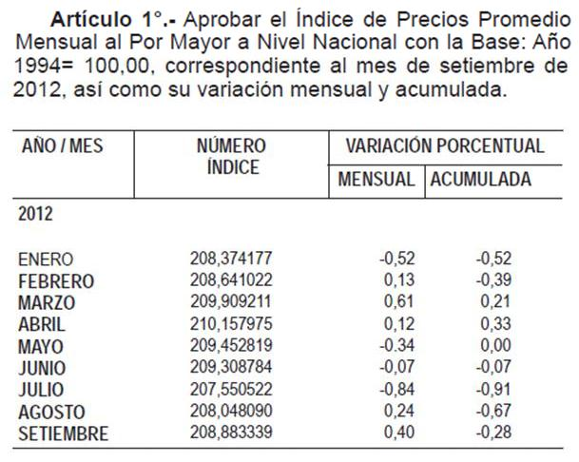
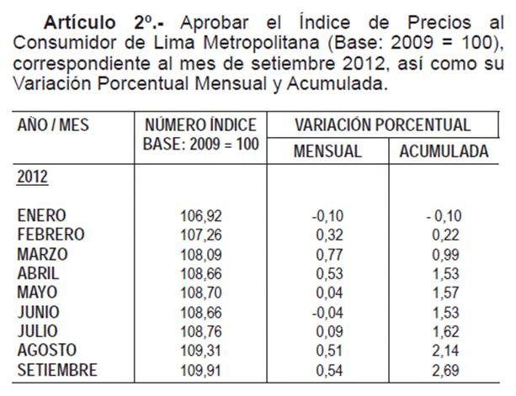
ANEXO 1: ACTUALIZACIÓN DEL PRECIO DEL ALUMINIO, PRECIO DEL COBRE, IPM, TIPO DE CAMBIO |  |  |  |  |  |  |  |  |  |  | IPM Al 01.10.2012 | IPC Al 01.10.2012
 |  |  |  |  |  |  |  |  |  | PRECIO DEL COBRE - Fuente BCRP (Nota Semanal - Cuadro 58)
 |  |  | Mes t-2 | Mes t-2 | Mes t-1 | Mes t-1 | Mes t-2
 |  | Fecha del indicador === > | Aug-2012 | Aug-2012 | 2012-09-28 | Sep-2012 | Aug-2012 |  |  | www.bcrp.gob.pe/docs/Estadisticas/Cuadros-Estadisticos/NC_058.xls
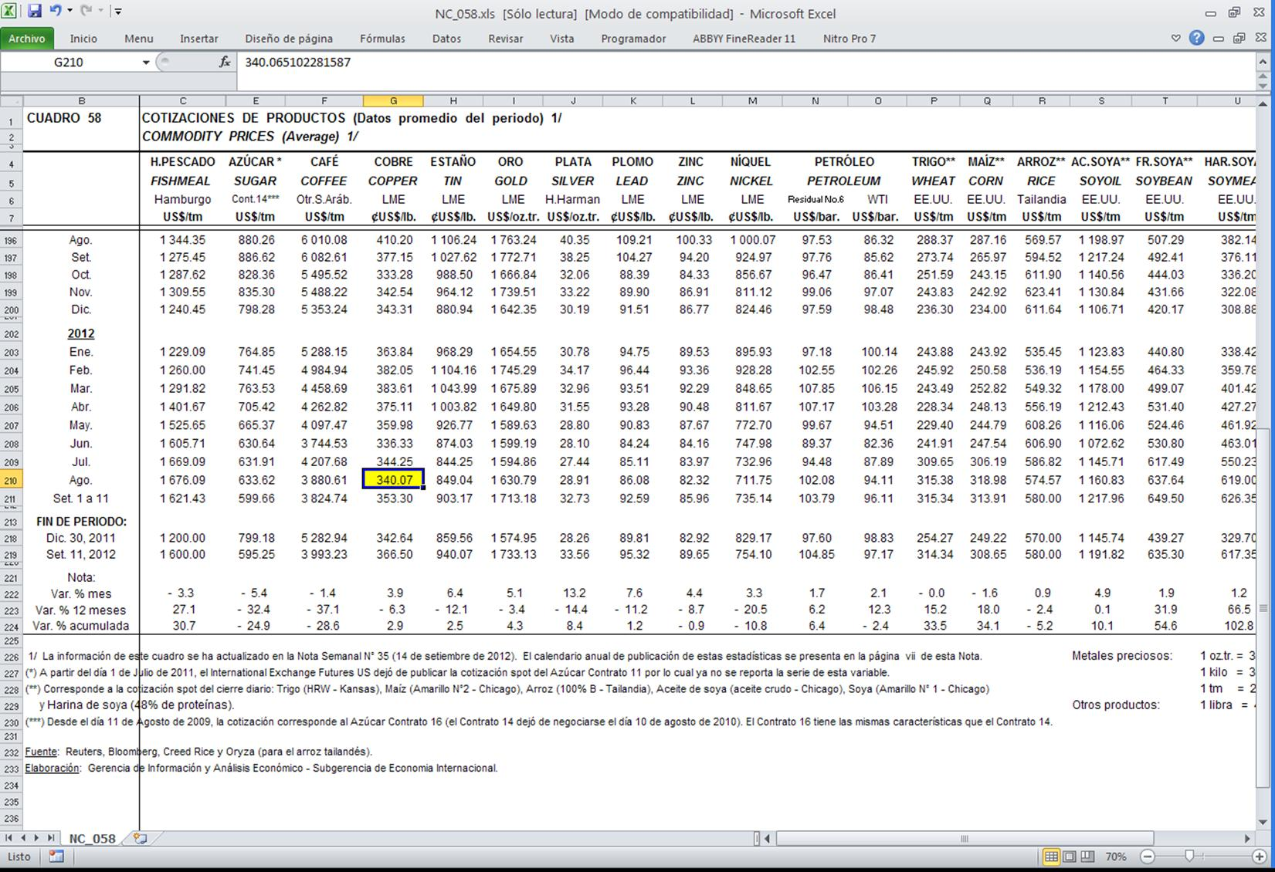
 | Ajuste | Al | IPAl | IPCu | TC (S/./US$) | IPM | IPM Pre Pago | Excepto IPM Prepago, estos indicadores, aplicar a:
 | 2012-10-04 | 2012-08-31 | 2067.21012 | 356.79333 | 2.598 | 208.883339 | 208.048090 | Tarifas a usuario final, costos de conexión, cargos de reposición y mantenimiento e importes maximos por corte y reconexión.

 | ALUMINIO | Promedio === > |  |  | 2067.210115 |  | COBRE | Promedio === > | 356.793333

 | NRO | AÑO | MES | DÍA | PRICE (US$/tn) |  |  |  | IPCu - Tarifas
 | 52 | 2011 | 2011-09-02 | 2011-09-02 | 2390.813 |  | Nro | Mes | US$/lb
 | 51 | 2011 | 2011-09-09 | 2011-09-09 | 2354.400 |  | 12 | Sep-11 | 377.15
 | 50 | 2011 | 2011-09-16 | 2011-09-16 | 2337.250 |  | 11 | Oct-11 | 333.28
 | 49 | 2011 | 2011-09-23 | 2011-09-23 | 2254.800 |  | 10 | Nov-11 | 342.54
 | 48 | 2011 | 2011-09-30 | 2011-09-30 | 2197.200 |  | 9 | Dec-11 | 343.31
 | 47 | 2011 | 2011-10-07 | 2011-10-07 | 2146.050 |  | 8 | Jan-12 | 363.84
 | 46 | 2011 | 2011-10-14 | 2011-10-14 | 2184.100 |  | 7 | Feb-12 | 382.05
 | 45 | 2011 | 2011-10-21 | 2011-10-21 | 2153.700 |  | 6 | Mar-12 | 383.61
 | 44 | 2011 | 2011-10-28 | 2011-10-28 | 2200.600 |  | 5 | Apr-12 | 375.11 |  | IPM Al 01.09.2012 | IPC Al 01.09.2012
 | 43 | 2011 | 2011-11-04 | 2011-11-04 | 2126.900 |  | 4 | May-12 | 359.98
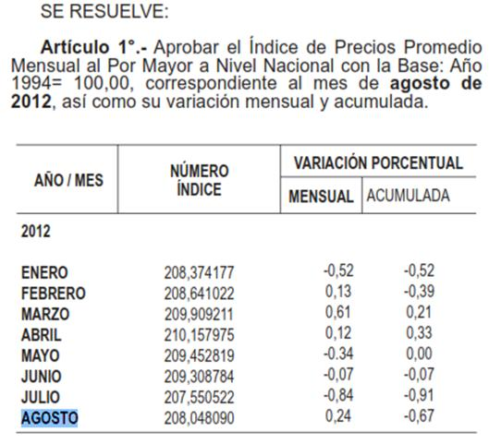
 | 42 | 2011 | 2011-11-11 | 2011-11-11 | 2109.100 |  | 3 | Jun-12 | 336.33
 | 41 | 2011 | 2011-11-18 | 2011-11-18 | 2105.450 |  | 2 | Jul-12 | 344.25
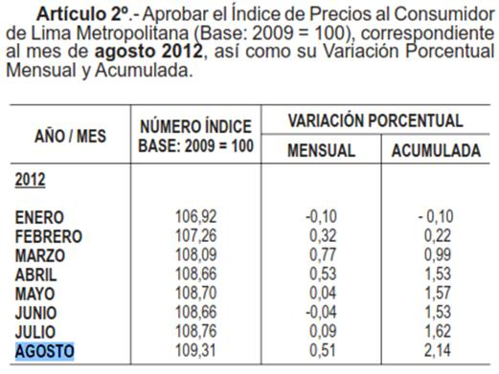
 | 40 | 2011 | 2011-11-25 | 2011-11-25 | 2023.000 |  | 1 | Aug-12 | 340.07
 | 39 | 2011 | 2011-12-02 | 2011-12-02 | 2043.250
 | 38 | 2011 | 2011-12-09 | 2011-12-09 | 2087.150
 | 37 | 2011 | 2011-12-16 | 2011-12-16 | 2001.600 |  | http://www.sbs.gob.pe/app/stats/tc-cv.asp
 | 36 | 2011 | 2011-12-23 | 2011-12-23 | 1965.400
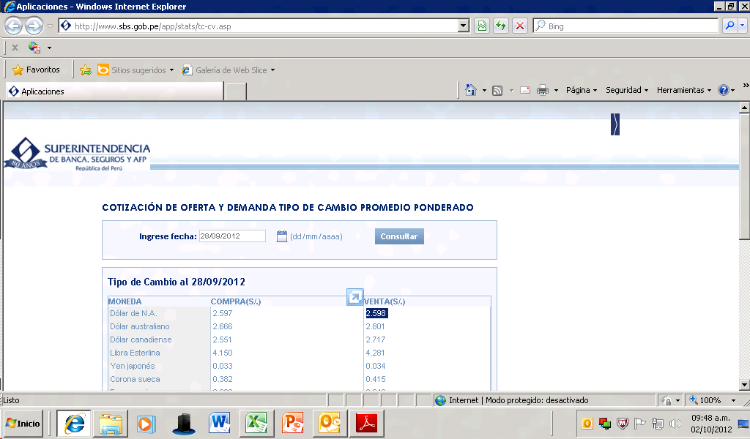
 | 35 | 2011 | 2011-12-30 | 2011-12-30 | 1972.000
 | 34 | 2012 | 2012-01-06 | 2012-01-06 | 2020.000
 | 33 | 2012 | 2012-01-13 | 2012-01-13 | 2120.000
 | 32 | 2012 | 2012-01-20 | 2012-01-20 | 2166.100
 | 31 | 2012 | 2012-01-27 | 2012-01-27 | 2208.450
 | 30 | 2012 | 2012-02-03 | 2012-02-03 | 2209.150
 | 29 | 2012 | 2012-02-10 | 2012-02-10 | 2206.900
 | 28 | 2012 | 2012-02-17 | 2012-02-17 | 2157.550
 | 27 | 2012 | 2012-02-24 | 2012-02-24 | 2199.650
 | 26 | 2012 | 2012-03-02 | 2012-03-02 | 2291.900
 | 25 | 2012 | 2012-03-09 | 2012-03-09 | 2194.500
 | 24 | 2012 | 2012-03-16 | 2012-03-16 | 2193.400
 | 23 | 2012 | 2012-03-23 | 2012-03-23 | 2176.250
 | 22 | 2012 | 2012-03-30 | 2012-03-30 | 2122.500
 | 21 | 2012 | 2012-04-06 | 2012-04-06 | 2071.125
 | 20 | 2012 | 2012-04-13 | 2012-04-13 | 2050.313
 | 19 | 2012 | 2012-04-20 | 2012-04-20 | 2029.100
 | 18 | 2012 | 2012-04-27 | 2012-04-27 | 2037.750
 | 17 | 2012 | 2012-05-04 | 2012-05-04 | 2056.650
 | 16 | 2012 | 2012-05-11 | 2012-05-11 | 2001.875
 | 15 | 2012 | 2012-05-18 | 2012-05-18 | 1991.550
 | 14 | 2012 | 2012-05-25 | 2012-05-25 | 1984.500
 | 13 | 2012 | 2012-06-01 | 2012-06-01 | 1965.300
 | 12 | 2012 | 2012-06-08 | 2012-06-08 | 1943.250
 | 11 | 2012 | 2012-06-15 | 2012-06-15 | 1926.250
 | 10 | 2012 | 2012-06-22 | 2012-06-22 | 1860.850
 | 9 | 2012 | 2012-06-29 | 2012-06-29 | 1820.750 |  |  |  |  |  | IPM Al 01.07.2012 | IPC Al 01.07.2012
 | 8 | 2012 | 2012-07-06 | 2012-07-06 | 1901.750
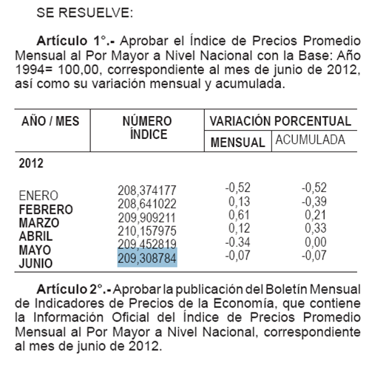
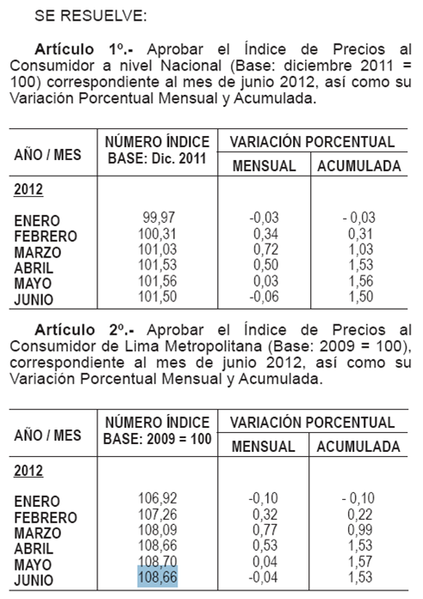
 | 7 | 2012 | 2012-07-13 | 2012-07-13 | 1866.900
 | 6 | 2012 | 2012-07-20 | 2012-07-20 | 1884.200
 | 5 | 2012 | 2012-07-27 | 2012-07-27 | 1849.300
 | 4 | 2012 | 2012-08-03 | 2012-08-03 | 1836.850
 | 3 | 2012 | 2012-08-10 | 2012-08-10 | 1852.900
 | 2 | 2012 | 2012-08-17 | 2012-08-17 | 1808.650
 | 1 | 2012 | 2012-08-24 | 2012-08-24 | 1836.000

COMBUSTIBLES
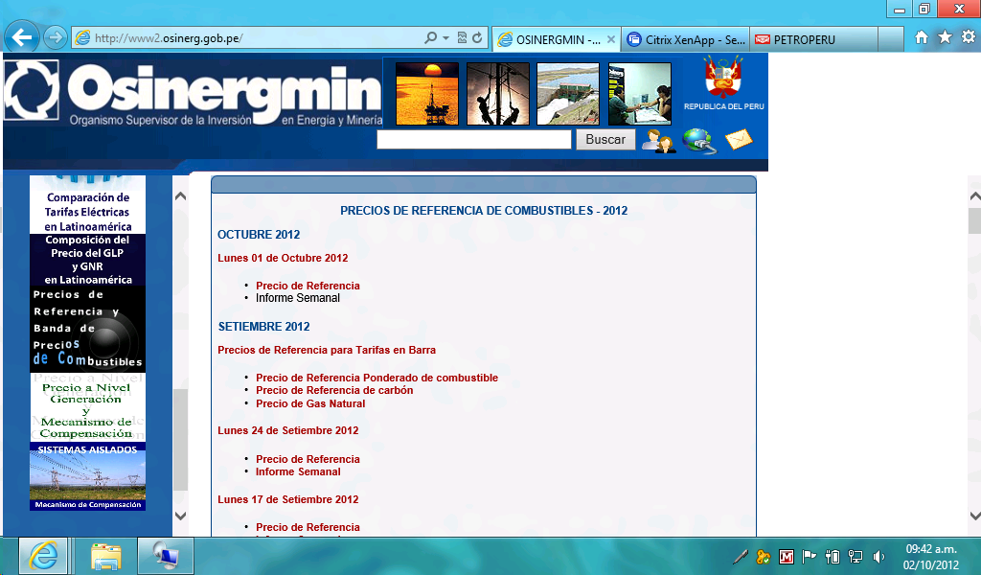
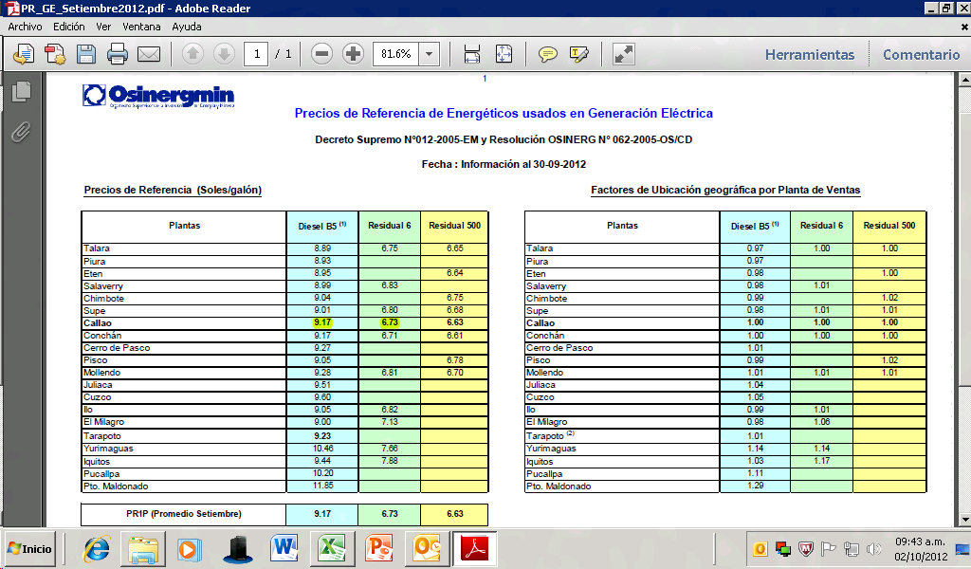
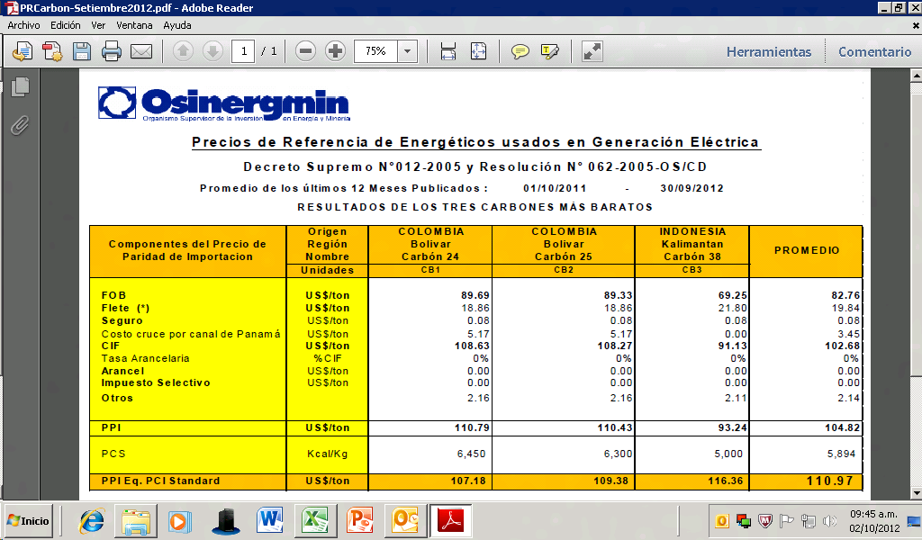
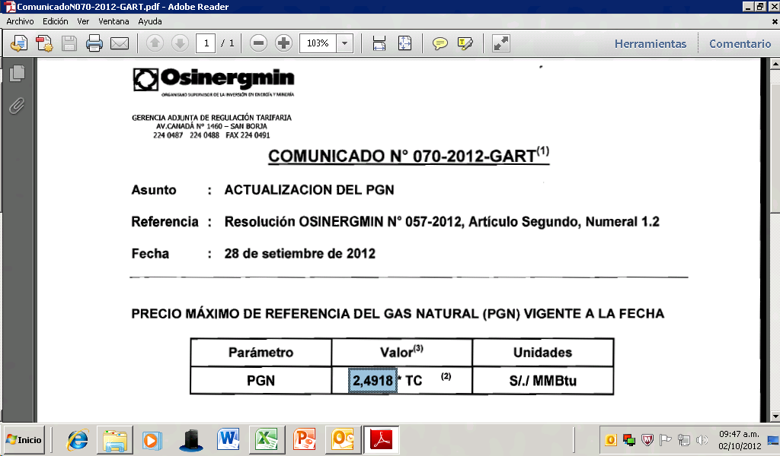
ANEXO 2: ACTUALIZACIÓN DEL PRECIO DE LOS COMBUSTIBLES

 |  |  |  | Valores a Utilizar en la Hoja de Calculo
 |  | PPVn - Lista Petroperú |  | Los Menores |  | ISC |  | Precio + ISC |  |  |  |  | Precios de referencia OSINERGMIN
 | Fecha del indicador === > | 2012-09-26 |  |  |  |  |  |  |  |  |  | Fecha del indicador === > | 2012-09-30
Sistema | Punto de venta | D B5 (S/./gl) | R6 (S/./gl) | D B5 (S/./gl) | R6 (S/./gl) | ISC_D2 (S/./Galón) | ISC_R6 (S/./Galón) | D B5 (S/./gl) | R6 (S/./gl) |  | Sistema | Punto de venta | D B5 (S/./gl) | R6 (S/./gl) | FOBCB (US$/tn) | PGN (US$/MMBtu) | PGN (S/./MMBtu)
SEIN | Lima (Callao) | 9.4500 | 6.8900 | 9.1700 | 6.7300 | 1.01 | 0.39 | 10.1800 | 7.1200 | * | SEIN | Lima (Callao) | 9.17 | 6.73 | 110.97 | 2.4918 | 6.474
Electronorte | Callao | 9.1900 |  | 9.1900 |  | 1.20 |  | 10.3900 | 0.0000
Electro Oriente | Iquitos | 9.6900 | 7.8100 | 9.6900 | 7.8100 | 0.00 | 0.00 | 9.6900 | 7.8100
Electro Sur Medio, Hidrandina, Seal | Callao | 9.1900 |  | 9.1900 |  | 1.20 |  | 10.3900 | 0.0000
Electro Sur Este | Cusco | 9.8800 |  | 9.8800 |  | 1.01 |  | 10.8900 | 0.0000 | *
* Para el detalle de los criterios de aplicación del ISC Diesel (precio + ISC respectivo) después del 07/08/2012, ver rango: ResumenIndicadores!B53:I81
http://www.petroperu.com.pe/portalweb/Main.asp?Seccion=4 |  | Hoja1 (Sein Residual), Addendum1 (Sein Diesel) y Addendum4 (Aislados)

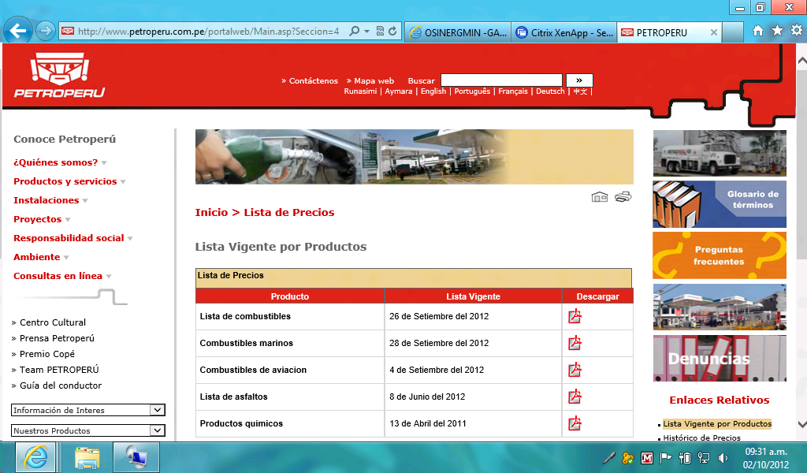
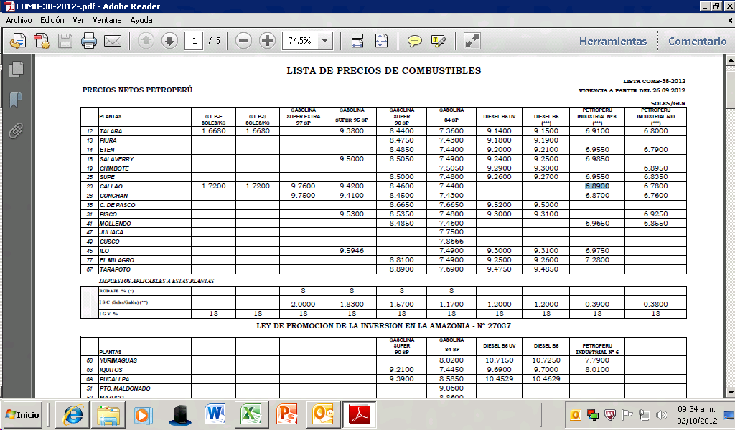
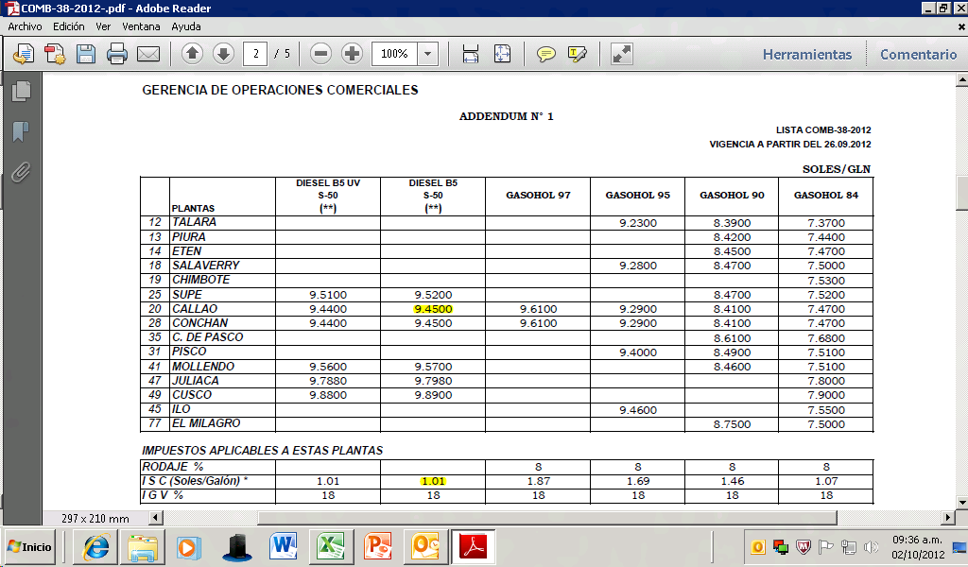
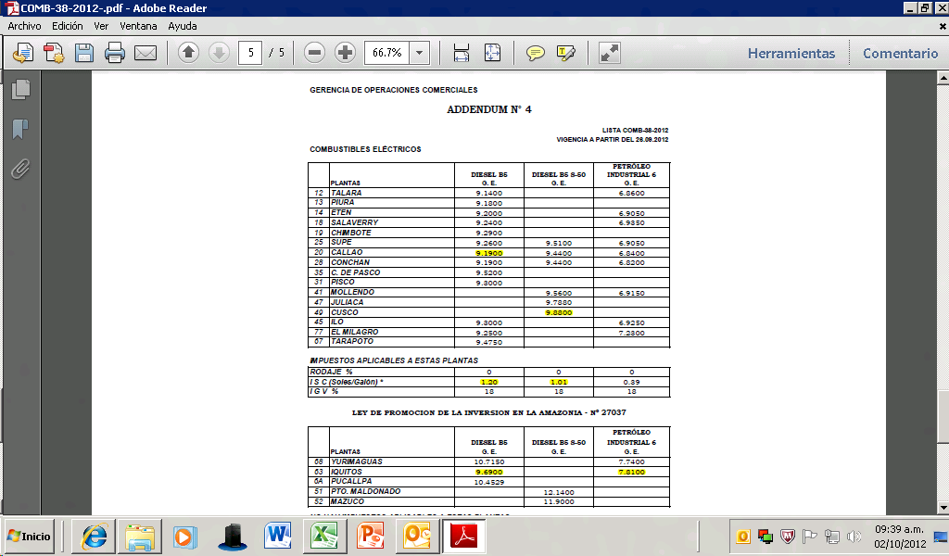

http://www2.osinerg.gob.pe/PreciosReferencia/TarPreciosReferencia_2012.html

TA_VAD


ANEXO 3: ACTUALIZACIÓN DE LAS TASAS ARANCELARIAS DEL VALOR AGREGADO DE DISTRIBUCIÓN

TASAS ARANCELARIAS (Parte 1)
Factores Resolución 181-2009 OS/CD y 234-2010 OS/CD
 | PARTIDA | Sector 1 | Sector 2 | Sector 3 | Sector 4 | Sector 5 | Sector Especial | SER 100% Estado Prepago | SER 100% Estado Convencional | SER 100% Empresa Prepago | SER 100% Empresa Prepago | TA
BMT | 8471.30.00.00 | 15.13% | 36.39% | 35.95% | 1.13% | 4.89% | 39.47% | 11.47% | 11.47% | 11.47% | 11.47% | 0.0%
 | 8504.21.90.00 | 5.93% | 0.00% | 0% | 0.00% | 0% | 0.00% | 0% | 0.00% | 0.00% | 0.00% | 0.0%
 | 8517.11.00.00 | 3.12% | 0.71% | 6.89% | 0.52% | 0.31% | 10.01% | 1.66% | 1.66% | 1.66% | 1.66% | 0.0%
 | 8535.30.00.00 | 75.22% | 48.06% | 40.70% | 55.90% | 24.87% | 17.15% | 31.92% | 31.92% | 31.92% | 31.92% | 0.0%
 | 8539.32.00.00 | 0.00% | 0.00% | 0.00% | 0.00% | 0.00% | 0.00% | 0.00% | 0.00% | 0.00% | 0.00% | 6.0%
 | 8704.21.10.10 | 0.60% | 14.84% | 16.46% | 42.45% | 69.93% | 33.37% | 54.95% | 54.95% | 54.95% | 54.95% | 0.0%
 | 9028.30.10.00 | 0.00% | 0.00% | 0.00% | 0.00% | 0.00% | 0.00% | 0.00% | 0.00% | 0.00% | 0.00% | 0.0%
BBT | 8504.21.90.00 | 58.93% | 42.63% | 43.15% | 36.04% | 44.33% | 80.21% | 24.42% | 42.19% | 24.42% | 42.19% | 0.0%
 | 8517.11.00.00 | 2.54% | 0.36% | 2.01% | 0.28% | 0.10% | 1.92% | 0.16% | 0.28% | 0.16% | 0.28% | 0.0%
 | 8535.30.00.00 | 8.43% | 4.28% | 4.79% | 7.16% | 5.12% | 2.49% | 2.11% | 3.64% | 2.11% | 3.64% | 0.0%
 | 8539.32.00.00 | 17.45% | 29.81% | 34.74% | 37.30% | 32.15% | 1.41% | 7.18% | 12.40% | 7.18% | 12.40% | 6.0%
 | 8704.21.10.10 | 0.47% | 6.65% | 4.81% | 18.61% | 16.77% | 6.40% | 9.06% | 15.65% | 9.06% | 15.65% | 0.0%
 | 9028.30.10.00 | 0.00% | 0.00% | 0.00% | 0.00% | 0.00% | 0.00% | 55.96% | 23.92% | 55.96% | 23.92% | 0.0%
 | 8471.30.00.00 | 12.18% |  |  |  |  |  |  |  |  |  | 0.0%
BSED | 8471.30.00.00 | 5.74% | 5.84% | 3.67% | 0.17% | 0.41% | 7.00% | 1.10% | 1.10% | 1.10% | 1.10% | 0.0%
 | 8504.21.90.00 | 76.09% | 83.32% | 84.56% | 80.12% | 86.68% | 82.75% | 87.58% | 87.58% | 87.58% | 87.58% | 0.0%
 | 8517.11.00.00 | 1.20% | 0.13% | 0.70% | 0.08% | 0.03% | 1.77% | 0.16% | 0.16% | 0.16% | 0.16% | 0.0%
 | 8535.30.00.00 | 16.75% | 8.32% | 9.39% | 15.91% | 10.02% | 2.56% | 7.55% | 7.55% | 7.55% | 7.55% | 0.0%
 | 8539.32.00.00 | 0.00% | 0.00% | 0.00% | 0.00% | 0.00% | 0.00% | 0.00% | 0.00% | 0.00% | 0.00% | 6.0%
 | 8704.21.10.10 | 0.22% | 2.39% | 1.68% | 3.72% | 2.86% | 5.92% | 3.61% | 3.61% | 3.61% | 3.61% | 0.0%
 | 9028.30.10.00 | 0.00% | 0.00% | 0.00% | 0.00% | 0.00% | 0.00% | 0.00% | 0.00% | 0.00% | 0.00% | 0.0%



TASAS ARANCELARIAS (Parte 2)
 |  |  |  |  |  |  | Partida (2): 8504.21.90.00
 | PARTIDA | Valor Base | Al 31.12.2011 |  | Codigo
(1) | 8471.30.00.00 | 0.0% | 0.0% |  | 8471300000
(2) | 8504.21.90.00 | 0.0% | 0.0% |  | 8504219000
(3) | 8517.11.00.00 | 0.0% | 0.0% |  | 8517110000
(4) | 8535.30.00.00 | 0.0% | 0.0% |  | 8535300000
(5) | 8539.32.00.00 | 9.0% | 6.0% |  | 8539320000
(6) | 8704.21.10.10 | 0.0% | 0.0% |  | 8704211010
(7) | 9028.30.10.00 | 0.0% | 0.0% |  | 9028301000
(8) | 7413.00.00.00 | 0.0% | 0.0% |  | 7413000000
(9) | 7614.90.00.00 | 0.0% | 0.0% |  | 7614900000
 | http://www.aduanet.gob.pe/itarancel/arancelS01Alias

Partida (1): 8471.30.00.00 |  |  |  |  |  |  | Partida (3): 8517.11.00.00




Partida (4): 8535.30.00.00 |  |  |  |  |  |  | Partida (6): 8704.21.10.10



Partida (5): 8539.32.00.00 |  |  |  |  |  |  | Partida (7): 9028.30.10.00



Partida (8): 7413.00.00.00 |  |  |  |  |  |  | Partida (9): 7614.90.00.00

